0.Caution
Confidential

本文書を受領されましたら、他のページをご覧いただく前にまず以下を必ずご一読ください。 When you receive this document, please ensure that you read the following first before opening and moving to any other page or sheet of this document.

弊社は、以下の事項につき、御社が本文書を開封したことをもって同意したものとみなします。 Your company will be deemed to have consented and agreed on the following terms and conditions upon opening of this document.
1.本文書の取扱いについて 本文書（本文書に関連して電子メールや口頭により開示した情報を含みます。以下同じとします。）には弊社及び東京海上グループ会社の営業秘密が含まれています。 御社は、本文書を開封した時点より、本文書を善良なる管理者の注意をもって厳重に管理する義務を負うものとし、弊社への回答の目的以外に使用すること、及び本文書を第三者（本文書記載の質問に回答するために必要となる再委託先を除きます。）に開示し又は漏えいしないものとします。 1.Handling of this document This document (including information disclosed by e-mail or verbally in connection with this document. The same shall apply hereinafter.) contains trade secrets of our company and Tokio Marine Group companies. From the time your company opens this document, your company must carefully retain and manage this document with due care of a prudent manager, and must not disclose or leak this document to any third party (other than subcontractors required to respond to queries described in this document) or use it for purposes other than responding to the queries to our company.
2.御社から受領した本文書の回答の取扱いについて 弊社は、御社から受領した本文書の回答（本文書の回答に関連して電子メールや口頭により受領した情報を含み、以下「本回答」といいます。）を外部委託先の選定・評価・管理の目的で使用します。 弊社は、本回答を第三者に開示し又は漏えいしません。ただし、弊社は、外部委託先の選定・評価・管理を目的として、本回答を東京海上グループ会社並びに外部委託先の選定・評価・管理に関する業務の一部を委託している弊社及びグループ会社の委託先に開示します。 弊社は、官公庁からの求めに応じて、官公庁に対し本回答の全部又は一部を官公庁に開示することがあります。 2.Handling of responses to this document received from your company Our company will use the responses to this document (including information received by e-mail or orally in connection with responses to this document) received from your company (hereinafter referred to as the "Response") for the purposes of selecting, evaluating, and managing outsourcees. Our company will not disclose or leak the Response to any third parties, provided that, for the purpose of selecting, evaluating, and managing outsourcees, our company will disclose the Response to Tokio Marine Group companies and outsourcees of our company and/or Tokio Marine Group companies that are entrusted with part of the operations related to selection, evaluation, and management of outsourcees. Our company may disclose all or part of the Response to government agencies upon their requests.
3.異議がある場合について 上記事項に関して異議がある場合には、直ちに本文書を廃棄の上、弊社担当者までご連絡ください。 3.Objections If you have any objection to the above terms and conditions, please immediately destroy this document and contact our company representative.

当社グループでは社会的要請に応えるべく「取引における行動指針」「責任ある調達に関するガイドライン」を定め、推進しております。ビジネスパートナーの皆様におかれましては、 ご自身のビジネスパートナー の皆様に 対しても 、本ガイドラインに沿った取組みへのご理解とご協力を頂きますようお願いいたします。 In response to social demands, our group has established and promoted the Guidelines for Conduct in Transactions and the Guidelines for Responsible Procurement. We would like to ask all of our business partners to understand and cooperate with our initiatives in accordance with these guidelines.
各方針等については以下をご覧ください。 Please refer to the following for details of each policy.
◆取引における行動指針（リンク） ◆Guidelines for Conduct in Transactions (link)
Principle of Transactions

◆責任ある調達に関するガイドライン（東京海上ホールディングス ホームページ上に掲載） ◆Guidelines for Responsible Procurement (available on Tokio Marine Holdings website)
日本語：https://www.tokiomarinehd.com/sustainability/management/environmental_social_risks.html
English：https://www.tokiomarinehd.com/en/sustainability/management/environmental_social_risks.html

cover
受託元の会社にチェック（☑）を入れてください
Please check the trustee company (☑)
Confidential
 | 東京海上ホールディングス（株）御中 Tokio Marine Holdings Co., Ltd.
 | 東京海上日動火災保険（株）御中 Tokio Marine & Nichido Fire Insurance Co., Ltd.
 | 東京海上日動あんしん生命保険（株）御中 Tokio Marine & Nichido Life Insurance Co., Ltd.
 | 東京海上ディーアール（株）御中 Tokio Marine & DR Co., Ltd.
 | 東京海上HC事業設立準備（株）御中
 | 東京海上日動システムズ（株）御中 Tokio Marine & Nichido Systems Co., Ltd.

システム運用に関するチェックリスト（委託先用 For contractors） Tokio Marine & Nichido Systems Co., Ltd.

（１）Excel内sheet全てのご回答をお願いいたします。 （2）以下において「弊社」とは、貴社への委託元(当シート最上部）を指します。 （3）ご回答いただいた内容は、委託元(当シート最上部）に共有させていただきます。 (1)I would like you to answer all the sheets in Excel. (2)In the following, "our company" refers to the subcontractor to your company (the top of this sheet). (3)We will share your answers with the consignor (at the top of this sheet). |  |  |  |  |  |  |  |  |  |  |  |  | 記載日 Date of entry |  |  | yyyy/mm/dd

 |  |  |  |  |  |  |  |  |  |  |  |  | 貴社責任者所属部署名・氏名 Department name and name of the person in charge of your company |  |  |  | 貴社担当者所属部署名・氏名 Department name and name of the person in charge at your company

1 | 貴社名 （契約書に記載の会社名） company name in the contract |  |  | (ｶﾅ) |  |  |  |  | 2 | 代表者名 （社長名） Name of representative (Name of President) | (ｶﾅ) |  |  |  | 3 | 資本金の額 capital stock

4 | 上記所在地 Location: your company |  |  | 〒 | XXXXXXX |  |  |  | 5 | 代表者様 生年月日 Dear Representative, Date of birth | yyyy/mm/dd |  |  |  | 6 | 株式上場 stock listing
 |  |  |  | (ｶﾅ)

 | 法人番号 Corporation Number
7 | 親会社名 parent company |  |  | (ｶﾅ) |  |  |  |  | 8 | 親会社代表者名（社長名） Name of representative (Name of President) parent company | (ｶﾅ)

9 | 親会社所在地 Location: parent company |  |  | 〒 | XXXXXXX |  |  |  | 注意：※NO.７～９は該当する場合のみ記載 Note：Please fill in No.７ to No.９ only when applicable
 |  |  |  | (ｶﾅ)

ー |  |  |  |  |  |  |  |  |  | 回答欄 answer column
10 | 受託業務、サービス提供内容（具体的に、複数ある場合は全て） Contents of entrusted business (Specifically, if there is more than one, all of them)
11 | 受託業務システムおよびサービス名 （契約書に記載する名称。複数ある場合は全て） Contracted business system and service name (name stated in the contract. If there are multiple names, all)
 | 上記の英語表記（※正式な英語名称がない場合は、貴社にてサービスを特定できる英語名称を設定して下さい） English notation
12 | 受託、サービス提供部署名（貴社部署（複数ある場合は全て）） Person Responsible for Trustee Services (Person Responsible for your company (all if there is more than one))
13 | 受託業務、サービス提供責任者（貴社責任者（複数ある場合は全て）） Person Responsible for Trustee Services (Person Responsible for your company (all if there is more than one))
14 | 受託業務、サービス提供実施場所のご住所 (ビルの場合は実施場所の階数までご記入ください） ・有事対象の場合は「有事欄」にも記載ください ・オフィス以外（例えば自宅等）からリモートアクセスの有無を記入ください Outsourced business, service provision location address (In the case of a building, please fill in the floor number of the place of implementation.) In case of an emergency, please also enter in the "emergency column" Please indicate whether or not you have remote access from outside the office (for example, at home). |  |  |  |  |  |  |  |  | 平時 Normal time |  |  | リモートアクセス remote access | 有事 Emergency |  |  |  | リモートアクセス remote access
 |  |  |  |  |  |  | 弊社内（国内） In our company (Japan)
 |  |  |  |  |  |  | 弊社内（海外） In our company (Overseas)
 |  |  |  |  |  |  | 貴社内（国内） In your company (Japan)
 |  |  |  |  |  |  | 貴社内（海外） In your company (Overseas)
 |  |  |  |  |  |  | その他 Other
15 | 受託期間 （yyyy/mm ～ yyyy/mm）（西暦） Acceptance period (yyyy/mm - yyyy/mm) (Western calendar)
16 | 再委託（平時） *1 の有無（再委託有の場合は、その明細を再委託先一覧にご記入ください。） Subcontract (normal time) * 1 Existence (If there is a subcontract, please enter the details in the subcontractor list.)
 | 再委託（有事）※有事要件がある場合記載 *1 の有無（再委託有の場合は、その明細を再委託先一覧にご記入ください。） Subcontract (emergency)* Described when there is an emergency requirement * 1 Existence (If there is a subcontract, please enter the details in the subcontractor list.)
【運用に向けた確認事項】
Items to be checked for operation
※運用費に影響がある場合はシステムズ・サプライヤにご相談ください。
*Consult your supplier if operational expenses are affected. １．脆弱性発表時の影響確認可否
運用開始後、即日開始予定（月15～20件程度）
IPAなどに脆弱性公表がされた際に製品使用有無や影響有無、対応予定などをメールにてヒアリングさせていただきます。送信元はWeb-Admin866@grp.tmnf.jpです。
対応可否、可の場合の連絡窓口（メアド、担当者名など）をシート内No.28（1）に回答してください。
1.Availability of vulnerability assessment at the time of vulnerability announcement
Scheduled to start on the same day after the start of operation (about 15 to 20 cases a month) When the vulnerability is announced in IPA etc., we will hear about whether the product is used, whether it is affected, and the response schedule by e-mail. Please answer No.28 (1) in the sheet as to whether or not the response is possible, and if so, the contact point (email address, name of the person in charge, etc.).
It is sent from Web-Admin866@grp.tmnf.jp.
２．SLAの用意がある場合のサービス運用状況モニタリング手法
SLAの用意がある場合は、原則、書面で月次で達成状況を報告いただく必要があります。初回はサービスインした月分を翌月20日までにご報告お願いいたします。宛先：Web-Admin85@grp.tmnf.jp
書面での報告が難しい場合は、別の手段をサプライヤと調整の上、No.28（2）④に回答ください。
２.Service operation status monitoring method when SLA is prepared
If an SLA is signed, in principle, it is necessary to report the achievement status in writing on a monthly basis. For the first time, please report the month of service in by the 20th of the following month. Address: Web-Admin85@grp.tmnf.jp If it is difficult to report in writing, please coordinate with the supplier and answer No.28④.
３．脆弱性定期診断の実施可否
TMNF費用負担で外部診断を受けていただけるかどうかNo.28（3）に回答ください。。（詳細情報が必要な場合は別途ご案内させていただくのでお申し付けください。）初回は翌年度4月以降、年に１回実施となります。
【回答依頼内容】
・以下①~③のうちどれで対応可能かと、連絡窓口（メアド、担当者名など）※①が難しいようであれば②で、②も難しいようであれば③で対応いただくことになります。
①東京海上日動が手配する外部診断ベンダーの診断を受診いただく
※詳細は別紙「202x年度MDIS診断実施要領説明書（外部委託先用）.pptx」てご確認をお願いします。
②貴社にて実施している診断結果＆xxxx指定のチェックリスト「セキュリティ要件リスト.xls」を提出いただく(書面診断）
③TMNF指定のチェックリスト「セキュリティ要件リスト.xls」のみ提出いただく(書面診断）
３.Feasibility of periodic vulnerability diagnosis
Please answer No.28 (3) whether you can receive an external diagnosis at the TMNF cost. .. (If you need more information, please let us know.) The first time will be held once a year from April of the following year.
[Response Request Contents]
・ Which of the following (1) to (3) can be used, and the contact point (email address, person in charge, etc.)
* If (1) is difficult, use (2), and if (2) is difficult, use (3). ① Get a diagnosis from an external diagnosis vendor arranged by Tokio Marine & Nichido * For details, please refer to the attached "2021 MDIS Diagnosis Implementation Manual (for outsourced companies) .pptx". (2) Submit the diagnosis result conducted by your company & the checklist "security requirement sheet.xls" specified by TMNF (written diagnosis). ③ Please submit only the checklist "security requirement sheet.xls" specified by TMNF (written diagnosis)
４．定期点検のご案内
サービスイン翌年度から以下の定期点検が発生しますのでご予定ください。
連絡窓口（メアド、担当者名など）をNo.28（4）に回答ください。
①チェックリスト点検：例年10月ごろ（全サービス対象）
➤今回提出いただく当チェックシート類（TMNF指定のセキュリティ要件シート.xls、再委託通知書）を最新化して提出いただく
②実地(訪問)点検：3年に１回。（個人情報の取り扱い有のサービスのみ）
➤事前にご担当者様と日程や内容など調整の上、訪問（Web会議で実施させていただくケースも有り）させていただく予定です。
4.Information on regular inspections
The following regular inspections will occur from the year following the service in, so please plan. Please answer No.28 (4) for the contact point (email address, name of the person in charge, etc.). ① Checklist inspection: Around October every year (for all services) ➤ Please update and submit this check sheet (TMNF designated security requirement sheet.xls, subcontract notice). (2) On-site (visit) inspection: Once every three years. (Only services with handling of personal information) ➤ We plan to make a visit (in some cases, it will be held at a web conference) after coordinating the schedule and contents with the person in charge in advance.
17 | 受託業務におけるクレジットカード情報取扱の有無、およびおよその件数 ※取り扱いの有無をプルダウンから選択し、その件数を入力 Whether or not credit card information is handled in the trust business, and the approximate number of cases *Select the number of items to be handled from the drop-down list and enter the number of items to be handled. |  |  |  |  |  |  |  |  |  |  |  |  |  |  |  |  | 件 Location
18 | 受託業務におけるセンシティブ情報*2 取扱の有無、およびおよその件数 ※取り扱いの有無をプルダウンから選択し、その件数を入力 Whether or not sensitive information * 2 is handled in consignment operations, and the approximate number of cases *Select the number of items to be handled from the drop-down list and enter the number of items to be handled. |  |  |  |  |  |  |  |  |  |  |  |  |  |  |  |  | 件 Location
19 | 受託業務におけるマイナンバー情報取扱の有無、およびおよその件数 ※取り扱いの有無をプルダウンから選択し、その件数を入力 Whether or not My Number information is handled in the entrusted business, and the number of cases *Select the number of items to be handled from the drop-down list and enter the number of items to be handled. |  |  |  |  |  |  |  |  |  |  |  |  |  |  |  |  | 件 Location
20 | 受託業務において、外国にある第三者に対して、個人情報*3 , 弊社顧客情報*4 の提供の有無、およびおよその件数 ※提供の有無をプルダウンから選択し、その件数を入力 Whether or not personal information * 3 and our company customer information * 4 have been provided to third parties in foreign countries, and the number of cases in which such information has been provided *Select the availability from the pull-down and enter the number of offers. |  |  |  |  |  |  |  |  |  |  |  |  |  |  |  |  | 件 Location
21 | 受託業務における弊社顧客情報*4 の取扱有無、およびおよその件数 ※取り扱いの有無をプルダウンから選択し、その件数を入力 Whether or not our company customer information * 4 is handled in the consignment business, and the approximate number of cases *Select the number of items to be handled from the drop-down list and enter the number of items to be handled. |  |  |  |  |  |  |  |  |  |  |  |  |  |  |  |  | 件 Location
22 | 受託業務において取り扱う個人情報*3 , 弊社顧客情報*4 の種類 Types of personal information * 3 and our company customer information * 4 handled in the consignment business
 | （①～⑩それぞれについて取り扱うものに○、取り扱わないものに×をつけてください。⑩の場合は具体的内容を欄横にご記入ください。） (For ① to ⑩, mark ○ for each item to be handled, and mark × for items not to be handled. In case of ⑩, please fill in the details next to the column.) |  |  |  |  | 個人情報の種類 Types of Personal Information |  |  | 回答欄 answer column |  | 個人情報の種類 Types of Personal Information |  |  |  |  |  | 回答欄 answer column
 |  |  |  |  |  | ①顧客の氏名／会社名 Customer Name/Company Name |  |  |  |  | ⑥契約情報（証券番号等） Contract information (securities number, etc.)
 |  |  |  |  |  | ②顧客の生年月日 customer's date of birth |  |  |  |  | ⑦ｾﾝｼﾃｨﾌﾞ情報（傷病情報、本籍地等） Sensitive information (Injury and disease information, registered domicile, etc.)
 |  |  |  |  |  | ③顧客の住所 Customer Address |  |  |  |  | ⑧事故情報 accident information
 |  |  |  |  |  | ④顧客の電話番号 Customer phone number |  |  |  |  | ⑨口座情報 account information
 |  |  |  |  |  | ⑤その他連絡先（勤務先、ﾒｰﾙｱﾄﾞﾚｽ等） Other Contacts (Work, email address, etc.) |  |  |  |  | ⑩その他： Other:
23 ① | 弊社社員・代理店の個人情報*5 の取扱有無、およびおよその件数 ※取り扱いの有無をプルダウンから選択し、その件数を入力 Whether our company employees and agents handle personal information * 5, and the number of cases *Select the number of items to be handled from the drop-down list and enter the number of items to be handled. |  |  |  |  |  |  |  |  |  |  |  |  |  |  |  |  | 件 Location
23 ② | 法人情報の取り扱い有無、およびその件数（会社数） Whether corporate information is handled and the number of cases (number of companies) |  |  |  |  |  |  |  |  |  |  |  |  |  |  |  |  | 件 Location
24 | 有事要件有無（有の場合は、当シートＮｏ.１４およびＮｏ.１６の有事欄に記載要） Presence / absence of emergency requirements (If yes, it is necessary to enter in the emergency column of this sheet No. 14＆Ｎｏ.１６)
25 | パブリッククラウド利用について（「その他」選択時は「上記以外」欄に直接ご記入ください。） ※個人情報有無に関係なく要回答 About using public cloud (When "Other" is selected, please fill in the "Other than the above" column directly.) * Answer required regardless of personal information |  |  |  |  |  |  | メインのリージョンの所在国をこちらに記入 Enter the country of the main region here |  |  |  |  |  |  |  |  | 弊社テナントの場合は〇を記入 Enter 〇 for TMNF tenants
 |  |  |  |  |  |  |  | バックアップのリージョンの所在国をこちらに記入 Enter backup region location here |  |  |  |  |  |  |  |  | 弊社テナントの場合は〇を記入 Enter 〇 for TMNF tenants
 | 上記以外 Other than those above
26 | Ｎｏ.２５に該当しない場合 クラウド利用がない場合や、自社DCの場合 記入例）自社DC、その他DC If you do not use the cloud or if you have your own DC （Example： In-house DC, other DC） |  |  |  |  |  |  | 住所をこちらに記入（すべてを記載できない場合は国名と都市名迄記載、また、記載できない理由も回答ください） Enter your address here (if you can't enter everything, enter the country and city name, and also explain why you can't enter it)
27 | 国外データ保護法制安全管理措置（GDPRを含む）対応 Compliance with overseas data protection regulations (including GDPR)
28 | 運用に関する確認（当シート内右側の注意点を確認の上、回答ください。） confirmation of operation（Please check the notes on the right side of this sheet before answering.）
 | （1）脆弱性公開時の対策状況ヒアリング(原則お受けいただきます） Hearing on the status of countermeasures at the time of vulnerability disclosure |  |  |  |  |  |  |  |  | 可の場合のメアド、担当者名など If yes, email address, registrant name
 | （2）SLAの用意があるかどうか Whether SLA is ready
 | SLAの用意がある場合 If the above answer is YES |  |  |  |  | サービス運用状況のモニタリング手法 Service operation status monitoring method |  |  |  | ①月次報告送付宛先： Monthly Report To: |  | Web-Admin85@grp.tmnf.jp
 |  |  |  |  |  |  |  |  |  | ②問合せ先メールアドレス Contact email address
 |  |  |  |  |  |  |  |  |  | ③レポート取得要領 Report acquisition procedures
 |  |  |  |  |  |  |  |  |  | ④その他具体的に記載 Concretely described
 | （3）定期脆弱性診断（1回/年） Periodic Vulnerability Assessment (once a year) |  |  |  |  |  |  |  |  | 実施要領 implementation procedure |  |  |  |  |  |  | 外部診断対象画面数 Number of screens subject to external diagnosis
 | （4）定期点検 Periodic inspection |  |  |  |  |  |  | ①チェックリスト点検（年一） Checklist inspection (once a year) |  | 連絡窓口（メアド、ご担当者名、電話番号） Contact point (e-mail address, name of person in charge, phone number))
 |  |  |  |  |  |  |  | ②訪問点検（1回/3年） Visit inspection (once every 3 years)

再委託がある場合は別途「再委託先一覧 兼 再委託に関する通知書」 についてもご提出をお願いいたします。 In case of re-entrustment, separate "Notice Concerning List of Re-entrusted Parties and Re-entrustment"Also, please submit it.

＊１■再委託とは： 貴社が弊社との契約上の義務の履行にあたり、貴社がご契約される会社様を広く含みます。貴社と契約先様との契約形態（「委託」「請負」「委任」「サービス利用申込」等）を問わず報告をお願いします。 ＊２■センシティブ情報： 病歴、本籍地などに関する情報をいい、慎重な取扱いが求められています。詳細は、「保険業法施行規則第53の10」および「金融分野における個人情報保護に関するガイドライン第6条」に規定されています。 ＊３■個人情報： 個人情報保護法や金融庁ガイドラインのとおり、「生存する個人に関する情報であって、当該情報に含まれる氏名、生年月日その他の記述等により特定の個人を識別することができるもの（他の情報と容易に照合することができ、それにより特定の個人を識別することができることとなるものを含む）」 を指します。 提供元基準(※）の考え方で個人を特定できるデータも、個人情報に含まれます。 ※提供元基準とは データの提供先（委託先や再委託先等）において単独では個人情報を成さない情報であっても、データの提供元（TMHD、TMNF、あんしん生命等）で保有している他のデータと組み合わせれば、提供元で個人の特定が可能となるデータ（ユーザーID、電話番号、メールアドレス、緯度経度情報等）を指します。 ＊４■顧客情報： 契約者、見込客および商品・サービスに関する利害関係者（被保険者、保険金受取人、事故の被害者等）に関する情報であって、特定のお客様等を識別できるものをいいます。（法人･個人を問わず、また、他の情報と容易に照合することで特定のお客様等を識別することができるものを含みます。） 保険契約の証券番号そのものも顧客情報（個人情報）に該当します。テストデータ等で、マスクされていない証券番号を取り扱う場合は、顧客情報の取扱い「有」となります。但し、テスト用に架空の証券番号を生成して利用するものは、顧客情報に当たりません。 ＊５■社員等の情報： 従事いただいている業務システムの中で、大量の当社社員、代理店等の情報を取扱う場合を指します。メールのやりとりで社員名やメールアドレスを知得するだけの場合は該当しません。 *1. Re-entrustment: Your company broadly encompasses the companies to which your company is contracted to perform our company's contractual obligations. Please report to us regardless of the type of contract between your company and the contractor ("Outsourcing", "Subcontracting", "Delegation", "Service Use Application", etc.). *2 ■ Sensitive Information: It means information about medical history, permanent address, etc., and requires careful handling. Details are provided in Article 53, 10 of the Enforcement Regulations of the Insurance Business Law and Article 6 of the Guidelines for the Protection of Personal Information in the Financial Sector. *3 ■ Personal information: Refers to "Information about a living individual that can identify a specific individual by name, date of birth or other description contained in the information (including information that can be easily collated with other information and thereby identify a particular individual)" as defined by the Personal Information Protection Law and Financial Servi

＜以降記入時の注意点＞ 必ずご覧ください。 < Notes when filling in the following > Please be sure to read it.

※チェック項目に記載の内容に当てはまらないことがある場合、他に実効性を担保する取組みをされている場合などは、補足欄に記載いただく、もしくはご説明資料（補足資料）をご提出ください。 *If the content of the check items does not apply, or if there are other efforts to ensure the effectiveness, etc., please enter it in the supplementary column or submit explanatory materials (supplementary materials).

※該当しない項目は、回答欄に「該当無し」と記入し、必ず補足欄に理由を記入してください。 *For items that do not apply, enter "N/A" in the response column and be sure to enter the reason in the supplementary column.

※本チェックリストにおいて、「規定している」とは、明文で貴社内においてルール化されていることをいいます. *"Prescribed" in this checklist means that it is clearly defined within your company.
「重要情報」とは、業務委託に伴い取扱いをお願いしている個人情報、法人情報、その他の機密情報を指します。 The term "important information" refers to personal information, corporate information, and other confidential information that is handled as a result of outsourcing.

※クラウドサービスの開発・運用業務を受託する場合は、【ク】の表記がある項目を記入してください。
なお、受託業務をクラウドサービスとして提供する場合とクラウドを利用してサービス提供する場合、いずれもクラウド確認の対象となります。
クラウドを利用してサービスを提供する場合、当該クラウドが再委託先以降の外部サービスとなる場合は、従来の外部委託と同様に再委託先以降も含めて確認が必要となります。
*If you are commissioned to develop and operate cloud services, please fill in the items marked with [c]. Note that cloud confirmation is applicable to both cases of providing entrusted services as cloud services and cases of providing services using the cloud. When providing services using the cloud, if the cloud is an external service of a subcontractor or later, confirmation is required including the subcontractor and later as well as the conventional subcontractor.
※クラウドシステムリスク評価チェックリストおよび従来型システムリスク評価チェックリストの作成が必要な場合、以下に沿ってチェックリストを記入してください。 *If it is necessary to create a cloud system risk assessment checklist and a conventional system risk assessment checklist, fill in the checklist according to the following.
クラウドシステムリスク評価チェックリスト Cloud System Risk Assessment Checklist |  |  |  | 受託業務をクラウドサービスとして提供する、またはクラウドサービスを利用して提供する場合に、サービス・システムの単位で作成してください。 また、IaaS・PaaSを利用したSaaSの場合はSaaS、IaaSを利用したPaaSの場合はPaaSとして評価するなど最終的に提供・利用されるサービスモデルで評価してください。 If the contract is to be provided as a cloud service or by using a cloud service, create the contract for each service system. In addition, for SaaS using IaaS and PaaS, evaluate as SaaS, and for PaaS using IaaS, evaluate as PaaS, etc., evaluate with the final service model to be provided and used.

従来型システムリスク評価チェックリスト Traditional System Risk Assessment Checklist |  |  |  | 上記以外（受託業務をクラウドサービスとして提供していない、またはクラウドサービスを利用していない）の場合に、サービス・システムの単位で作成してください。 なお、受託業務にてクラウドサービスと従来型システムを併用している場合は、両方作成が必要です。 For other cases (Not providing contract services as cloud services or not using cloud services), create them in service system units. If a cloud service and a conventional system are used in the contract work, both of them must be created.

また、以下のいずれか、または複数に該当する場合、重要システムとして評価してください。 Evaluate as critical if any or more of the following apply
評価軸 evaluation axis |  | 判断基準 criterion of judgment
機密性 confidentiality |  | 【データ漏えい時の影響】 重要情報（個人データ、センシティブ情報、クレジットカード情報、企業のインサイダー情報等）を扱うシステム [Impact of Data Leakage] System that handles important information (Personal data, sensitive information, credit card information, corporate insider information, etc.)
可用性 Availability |  | 【データの損失・改ざん発生時の影響】 J-SOX対象等、財務諸表に重要な影響を及ぼすシステム [Impact of Data Loss/Tampering] Systems that have a material impact on financial statements, such as those subject to J-SOX
完全性 completeness |  | 【システム停止時の影響】 契約管理等、顧客・対外取引に大きな影響のあるシステム [Impact of system shutdown] Systems that have a significant impact on customers and external transactions, such as contract management

なお、クラウドシステムと従来型システムの定義は以下の通りです。 The definitions of cloud systems and conventional systems are as follows.
分類 Classification |  |  | 内容 Contents
クラウドシステム cloud system |  |  | コンピュータを所有することなく、ネットワークを経由してコンピュータを利用し、コンピュータ機器の管理やオペレーティング・システムのメンテナンス等は、サービスプロバイダーが行うような形態をいう。 （本実施要領においては、コンピュータを自社で保有する、プライベートクラウドは、本分類には含まれない。） The term "service provider" refers to a form in which a service provider uses a computer via a network without owning a computer, and manages computer equipment and maintains an operating system. (In this Implementation Manual, private clouds that own computers are not included in this classification.)
従来型システム (オンプレ等クラウドではないシステム) conventional system (non-on-play cloud systems) |  |  | 【公開システム】 インターネット経由で外部からアクセスが可能なシステム。以下の場合も、公開システムに含まれる。 ●Webシステム、DNSサーバ・メールサーバ ●インターネットVPNで社外と接続されるシステム ●「接続元IPアドレス制限」、「クライアント証明書の利用」等、接続元などが限定されたシステム ●他社のシステムにインターネットを通じて情報の提供・連携を行っているシステム 【非公開システム】 インターネットとの接続が無く、外部からアクセスできないシステム。以下の場合も、非公開システムに含まれる。 ●外部委託先に構築しておりIP-VPNで社内と接続されるシステム [Public system] A system that can be accessed from outside through the Internet. The following are also included in the publishing system: ●Web system, DNS server mail server ●System connected to outside by Internet VPN ●Systems with limited connection sources, such as "connection source IP address restrictions" and "client certificate usage" ●Systems that provide information to and cooperate with other companies' systems via the Internet [Non-disclosure system] A system that has no Internet connection and cannot be accessed from outside. The following are also included in a private system: ●System built by an outsourcee and connected to the company via IP-VPN

※その他ご不明の点があれば、お手数ですが弊社担当者までご照会ください。 *If you have any other questions, please contact your our company representative.

＜弊社使用欄＞ 受付部署名／担当者名 < our company Use Column > Signing of reception department/name of person in charge |  |  |  |  |  |  | 部 Part |  |  |  |  |  |  | Ｇ・室 G Room

1.Change Management
Confidential
フルアウトソース、カスタマイズ有のSaas、プライベートCloudのベンダーについては、システムズの運用に可能な限り寄せていただきたいため、下記を参照ください。※「変更管理」シート8行目、「障害管理」シート8行目、「オペレーション管理」シート18行目 共通資料
For full out source, customized Saas, and private cloud vendors, please refer to the following as we would like you to contact them as much as possible. * Common Material for Change Management Sheet Row 8, Fault Management Sheet Row 8, Operation Management Sheet Row 18
※回答が「YES」であっても、補足回答の記載が求められている場合は、補足欄に対応状況等の記載をお願い致します（それ以外は、任意回答です）。なお、回答を「NO」、または「対象外」とした場合は、必ず補足欄に、その理由や、設問に対する回答が「NO」であっても問題が無いとした根拠（実装している補完対策等）を記載して下さい。
*Even if the response is "YES", if you are required to provide a supplementary response, please provide the status of response in the supplementary column (Other than that, it is an optional answer.). If the answer is "NO" or "N/A", be sure to include the reason for this and the reason that there is no problem even if the answer to the question is "NO" (implemented complementary measures, etc.) in the supplementary column.
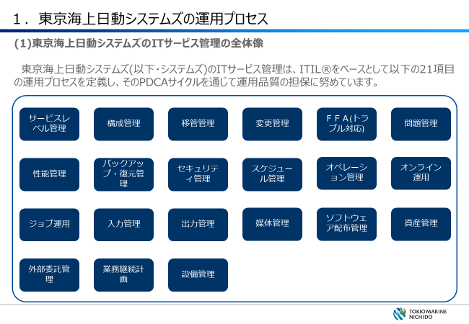
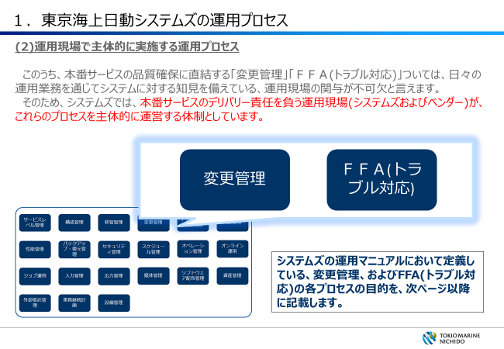
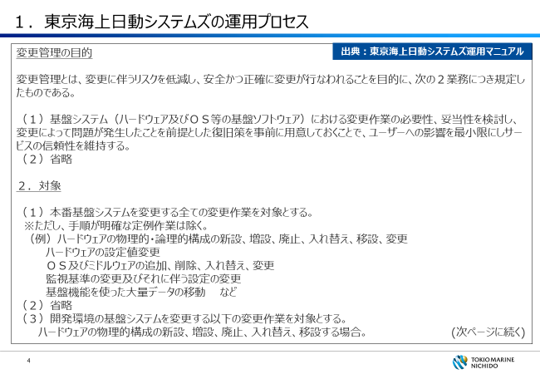

１．変更管理
Change Management
項目 Item |  |  |  | 回答 answer | 補足 Supplement | （弊社使用欄） (our company Use Column)
回答欄のプルダウンから「YES」「NO」「対象外」を選択してください。 Select "YES" "NO" or "Not applicable" from the pulldown in the answer column. |  |  |  |  | ※（回答を「YES」とした場合、補足回答の記載が求められていなければ、補足回答の記載は任意。なお、回答を「NO」、または「対象外」とした場合は、必ず補足回答を記載してください） *(If the response is "YES", the inclusion of a supplementary response is optional unless a supplementary response is required. If you answer "No" or "Not applicable", be sure to include a supplementary answer.) | 備考 Notes | 評価 (Yes: 1, No: 0) | A分類 | T分類 | S分類
0.クラウドサービスの変更管理プロセスの関与： Engage cloud service change management processes: | (0) | システムズの「変更管理」プロセスを盛り込んだ運用設計を策定している。（プロセスの詳細は当シート右側資料の2章を参照） | An operational design incorporating the system's "change management" process has been developed. (For details of the process, refer to Chapter 2 of the right-hand side of this sheet.) |  |  |  |  |  |  | ● | 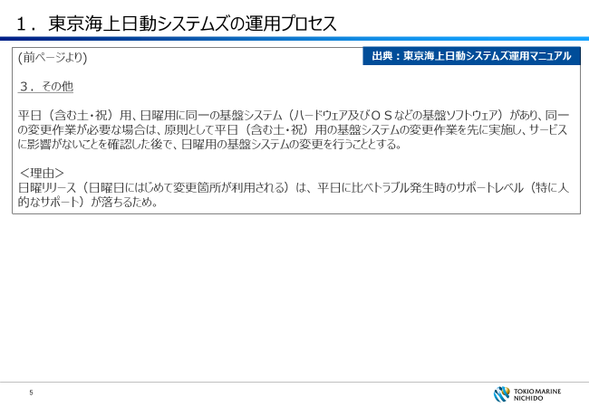 | 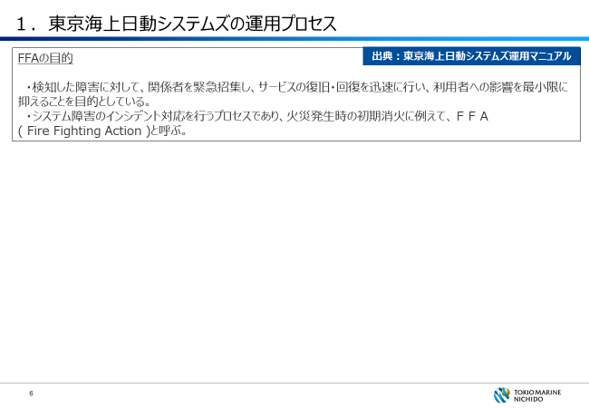 | 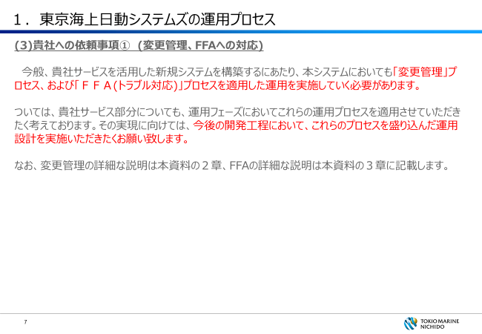
1. 変更承認プロセスの策定： Develop Change Approval Process: | (1) | 委託先の現場担当者が勝手に変更できない仕組みがある。または、変更管理責任者が変更記録のモニタリングを実施し、未承認等、規程やマニュアルに反する変更がないことを確認している。 | There is a system in which the person in charge at the outsourced site cannot change it without permission. In addition, the change management supervisor monitors change records and confirms that there are no changes that violate regulations or manuals, such as unapproval. |  |  |  |  |  |  |  | 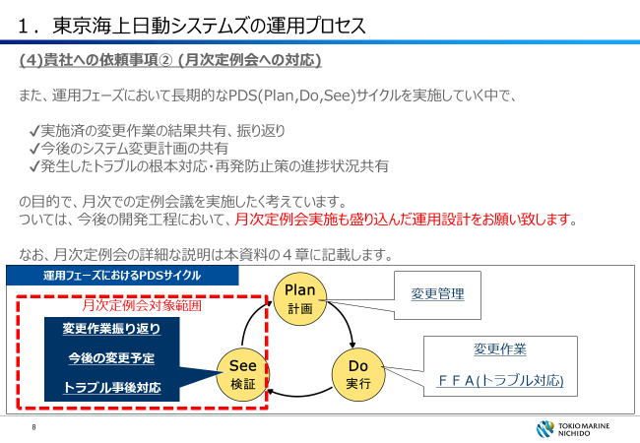 | 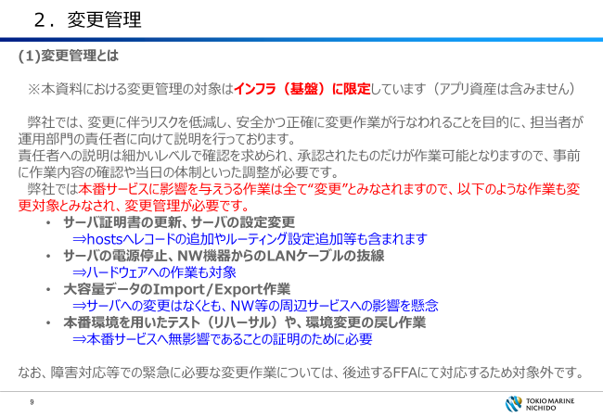 | 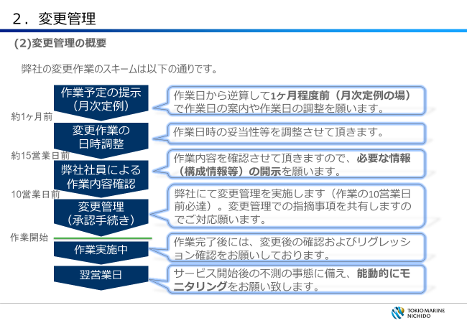
 | (2) | 変更の大きさと内容に応じた承認者や承認組織を定めている。 | An approver and approving organization are defined according to the size and content of the change.
2. 変更プロセスにおける複数チェック体制の確立： Establish multiple checks in the change process: | (1) | 変更管理作業全般について、作業を行う担当者とは別の担当者が作業の結果を確認している。 | The overall change management task is reviewed by someone other than the person performing the task.
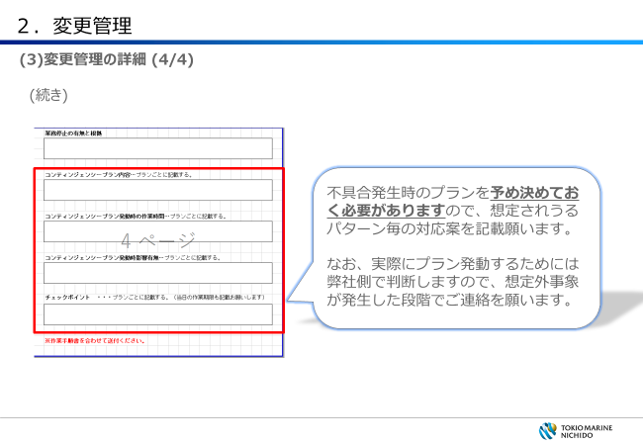
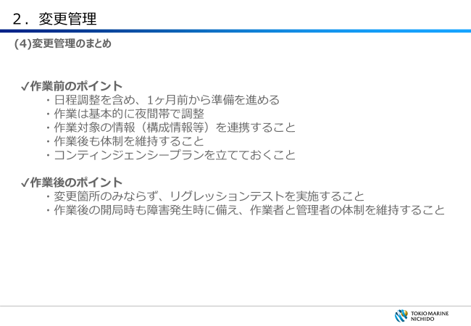
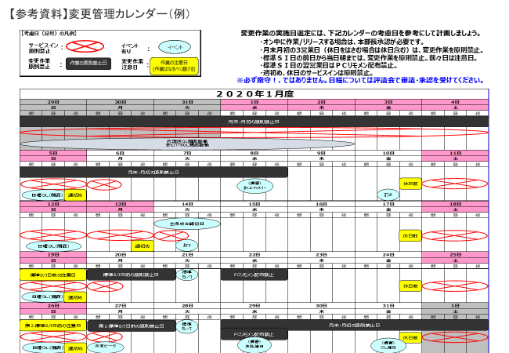
 | (2) | 開発担当者と運用担当者が分かれていて、変更作業は運用担当者が行っているなど、開発担当者が勝手に、運用中のプログラム等を変更できない仕組みができている。 | The person in charge of development and the person in charge of operation are separated, and the person in charge of operation carries out the change work. Thus, a mechanism has been established in which the person in charge of development cannot change the operating program without permission. |  |  |  |  | ★ |  |  | 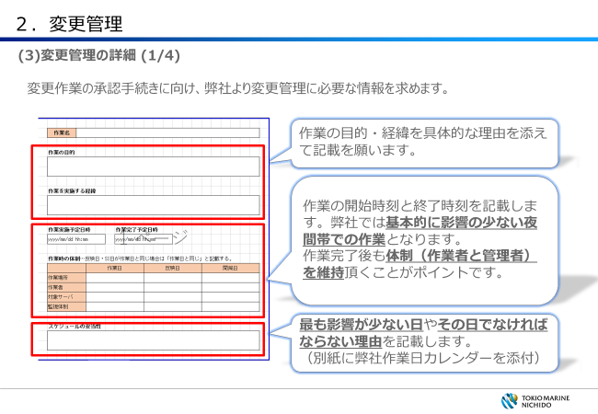 | 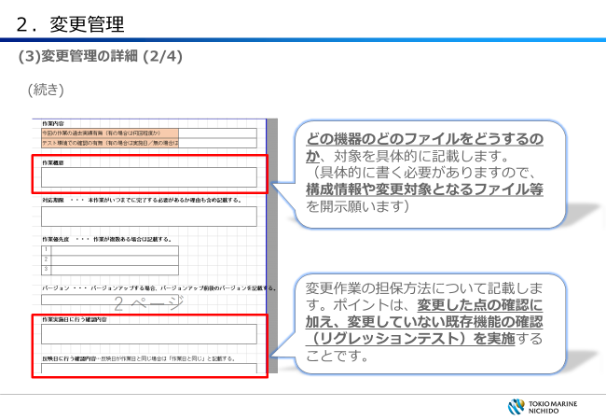 | 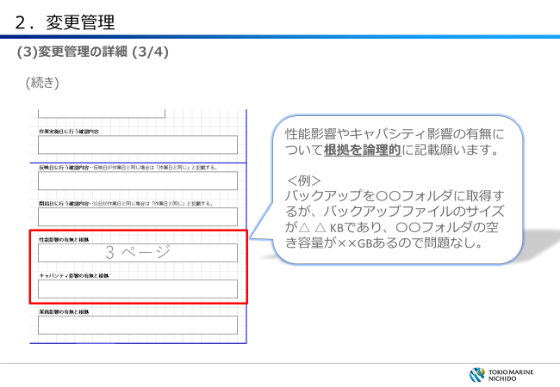
 | (3) | 変更内容と共に、作業者と確認者が記録されている。 | Workers and reviewers are recorded along with the changes.
 | (4) | 変更内容がテストされている。 | Changes are being tested.
項目自体が新設されています。
3. 変更後のリリース可否の判断： Determine release availability after change: | (1) | 変更が、他のシステムやセキュリティ対策に与える影響を十分考慮している。 | Consider the impact of changes on other systems and security measures.
 | (2) | 上記について、複数の担当者がチェックしている。 | Several persons in charge are checking the above.
4. 管理者によるチェックと変更のリリース可否の判断： Administrator checks to determine if changes can be released: | (1) | システムや変更内容の重要度に応じ、しかるべき管理者がリリース可否を判断し、承認する手続となっている。 | Depending on the severity of the system and changes, appropriate administrators are required to make a release decision and approve it. |  |  |  |  |  |  |  | 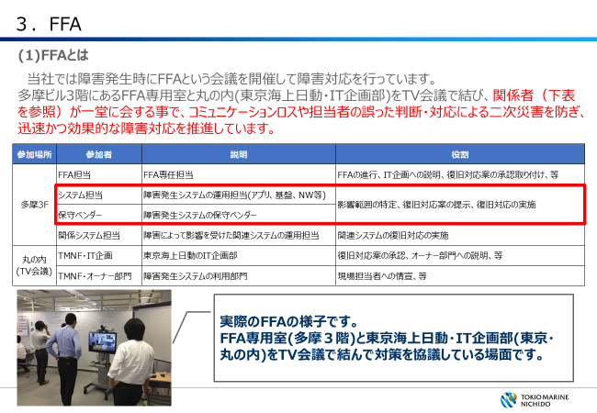 | 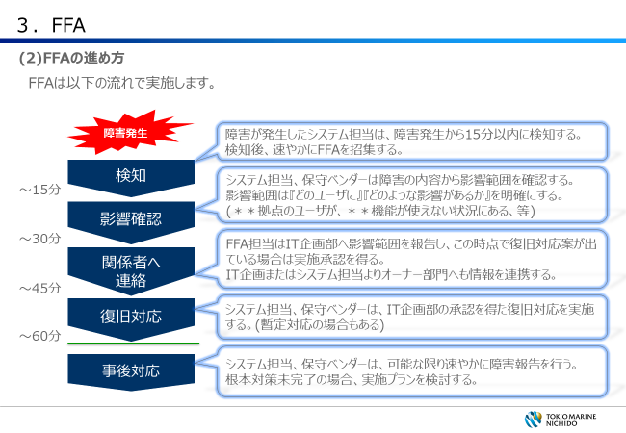 | 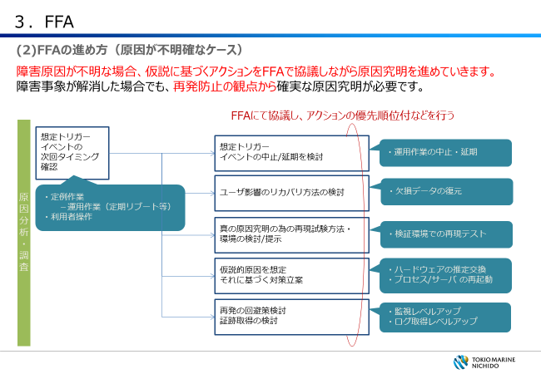
5. 発生する問題に対する事前の対応： Proactive response to issues: | (1) | システムを元に戻す手順・手続が確立している。 | Procedures and procedures for restoring the system have been established.
 | (2) | 一定期間後に発生しうる問題に備えて、何をどのように変更したかの記録を残している。 | It keeps a record of what was changed and how it was changed in preparation for problems that might occur after a certain period of time.
 | (3) | 資産の管理状況について、定期的にかつ必要な都度、委託先（自社）の責任者に報告されている。 | The status of asset management is reported to the person in charge of the outsourcer (the company) periodically and as needed. |  |  |  |  | ★ |  |  | 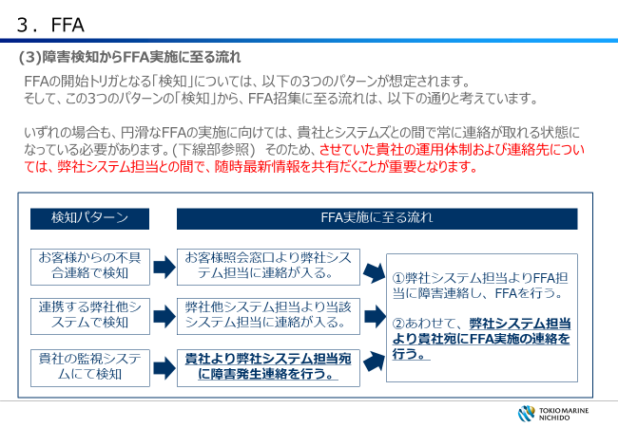 | 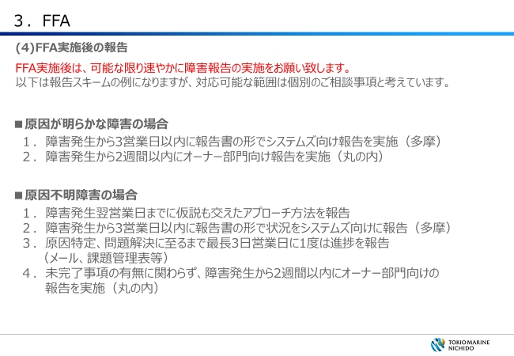 | 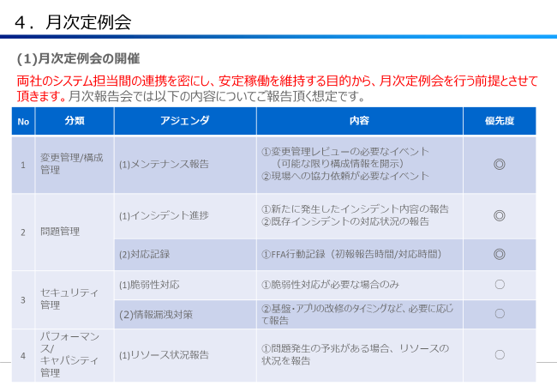
 | (4) | 【ク】以下の場合、委託先から委託元へ事前通知がなされる。 （1）重要機密情報を持つサービスにおいて、データセンターを移設する、バックアップデータの保管場所を変更するなど、情報資産の物理的な所在地が変わる場合 （2）システム停止等による業務への影響が懸念される場合 ・施設・設備の変更および点検が生じる場合 ・パッチ適用により、サービスの停止やサービスの利用方法の変更等、利用企業に影響が生じる場合 ・システムの利用に影響があるシステム変更を行う場合 ・システムを構成する他の事業者等の第三者のサービス変更がシステムに影響を与える場合 ・システムの利用に影響を与える計画停止が実施される場合 | [c] In the following cases, the outsourcee notifies the outsourcee in advance. (1)For services with sensitive information, if the physical location of the information asset changes, such as moving the data center or changing the location of backup data (2)When there is concern about the impact on business due to system suspension, etc. ・Changes and inspections of facilities and equipment ・If the application of the patch affects the user company, such as stopping the service or changing the usage of the service. ・Making system changes that affect system utilization ・The system is affected by a service change by a third party such as another company that constitutes the system. ・A planned outage that affects the use of the system is implemented. |  |  |  |  |  |  |  | 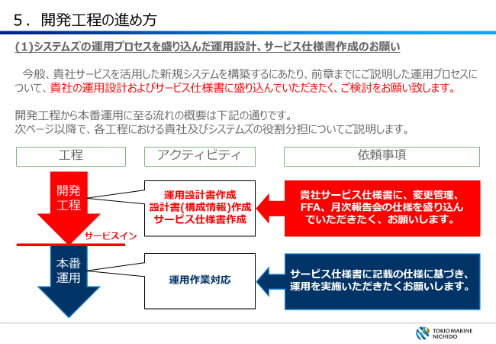 | 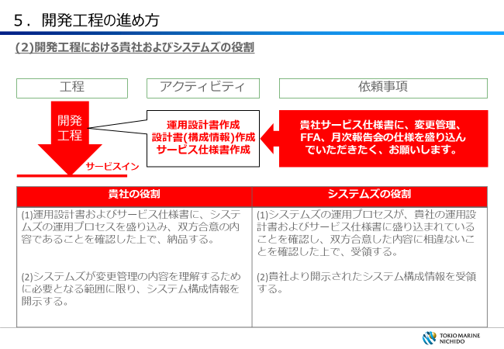 | 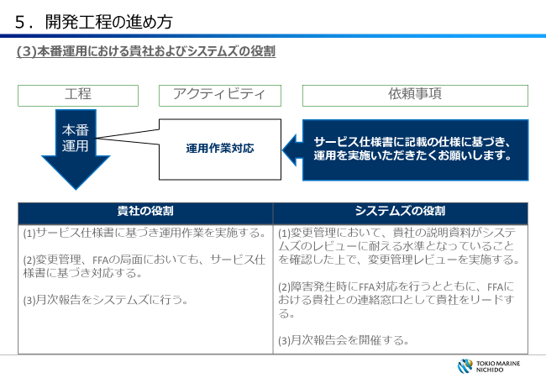

2.fault management
Confidential
※回答が「YES」であっても、補足回答の記載が求められている場合は、補足欄に対応状況等の記載をお願い致します（それ以外は、任意回答です）。なお、回答を「NO」、または「対象外」とした場合は、必ず補足欄に、その理由や、設問に対する回答が「NO」であっても問題が無いとした根拠（実装している補完対策等）を記載して下さい。
*Even if the response is "YES", if you are required to provide a supplementary response, please provide the status of response in the supplementary column (Other than that, it is an optional answer.). If the answer is "NO" or "N/A", be sure to include the reason for this and the reason that there is no problem even if the answer to the question is "NO" (implemented complementary measures, etc.) in the supplementary column.

２．障害管理
fault management
項目 Item |  |  |  | 回答 answer | 補足 Supplement | （弊社使用欄） (our company Use Column)
回答欄のプルダウンから「YES」「NO」「対象外」を選択してください。 Select "YES" "NO" or "Not applicable" from the pulldown in the answer column. |  |  |  |  | ※（回答を「YES」とした場合、補足回答の記載が求められていなければ、補足回答の記載は任意。なお、回答を「NO」、または「対象外」とした場合は、必ず補足回答を記載してください） *(If the response is "YES", the inclusion of a supplementary response is optional unless a supplementary response is required. If you answer "No" or "Not applicable", be sure to include a supplementary answer.) | 備考 Notes | 評価 (Yes: 1, No: 0) | A分類 | T分類 | S分類
0.クラウドサービスの障害管理プロセスの関与： Involvement of cloud service fault management processes: | (1) | システムズの「FFA(トラブル対応)」プロセスを盛り込んだ運用設計を策定している。。（プロセスの詳細は「変更管理」シート右側資料の３章を参照） | The operation design including "FFA (trouble handling)" process of the system is decided. (For more information on the process, see Chapter 3 in the document to the right of the Change Order sheet.) |  |  |  |  |  |  | ●
補足（赤字部分）が追加になっています。
1. 障害の検知、共有態勢の確立： Fault detection and sharing readiness: | (1) | システム障害時の対応手順を整備している。 （冗長構成のシステムおよびバックアップシステム（バックアップサイト設置分を含む）への切替え手順（自動切替え失敗時の手動強制切替え手順、システム運用時の諸制約等を踏まえた切替え判断及び運用手順、社内・社外の影響のある関連システムの対応手順等を含む）等） | Procedures for responding to system failures are in place. (Procedure for switching to redundant systems and backup systems (including backup site installations) (Including manual forced switching procedures when automatic switching fails, switching decisions and operating procedures based on various restrictions in system operation, and procedures for handling related systems with internal and external influences), etc.)
 | (2) | システム障害を速やかに検知している。 | System failure is detected quickly.
 | (3) | 検知した障害を委託先の現場から責任者に速やかに報告している。 | Detected failures are promptly reported from the subcontractor site to the responsible person.
 | (4) | 検知した障害を委託元（当社）に速やかに一報している。 | Detected failures are promptly reported to the outsourcer (our company).
 | (5) | 【ク】クラウドサービスの提供に影響を与えるHW等の適切な稼働監視をしている。（死活監視のインターバル，機器・部品の寿命管理等） | [C] Appropriate operation monitoring of HW, etc. that affect the provision of cloud services is conducted. (Life monitoring intervals, life management of equipment and parts, etc.)
 | (6) | 【ク】当社に影響を及ぼす障害が発生した場合の当社への連絡と、その連絡がなされるまでの時間を設定している。 | [C] In the event of a failure that affects our company, our company will be notified, and the time required for the notification will be set.
2. 確実な緊急回避策の実施態勢： System to Implement Reliable Emergency Workaround: | (1) | 委託元（当社）への影響や、ユーザの混乱を極小化できるような暫定措置、緊急回避策を実施している。 | Temporary measures and emergency workarounds are being implemented to minimize the impact on outsourcers (our company) and confusion among users.
 | (2) | 暫定処置、緊急回避策において、変更管理およびバックアップ・リストア管理のプロセスを構築している。 | A process for change management and backup/restore management is being developed for interim and emergency workarounds.
 | (3) | 暫定措置、緊急回避策の実施後、必要に応じて本格対応を実施する態勢が構築されている。 | A system has been established to implement full-fledged responses as necessary after the implementation of provisional measures and emergency avoidance measures.
3. 障害の真因の究明、再発防止策立案の態勢： System to determine the true cause of the failure and formulate measures to prevent recurrence: | (1) | 障害の真因（直接的な原因および間接的な原因）を明らかにし、再発防止策に向けたアクションをとっている。 | The true cause (direct and indirect) of the disorder is identified and action is taken to prevent its recurrence.
4. 障害の分類、記録、分析および障害削減対策の実施： Classification, recording, analysis, and implementation of fault reduction measures: | (1) | 障害を利用者への影響度に応じて分類・記録している。 | Disabilities are classified and recorded according to the degree of impact on users.
 | (2) | 定期的に障害の増減傾向を測り、改善策を施している。 | The company regularly measures the trend of increases and decreases in disability and takes corrective measures.
 | (3) | 【ク】障害が発生した場合のコンティンジェンシープランの実効性確保のための定期的な訓練を実施している。 | [c] Regular training is conducted to ensure the effectiveness of contingency plans in the event of an accident.
 | (4) | 【ク】委託先にて障害が発生した場合の受付窓口の設置と、そのサービス時間の設定をしている。 ※障害は以下のようなケース等を想定する。 ・システムにログインできない ・システムでの処理結果が間違っている ・スローダウンが発生している | [C] We set up a reception desk and set the service hours when a failure occurs at the outsourcee. *The following cases are assumed as failures. ・I can't log in to the system ・Processing results in the system are incorrect. ・There is a slowdown.
 | (5) | テスト用として本番に近い環境（資源やソフトウエア）を確保すること。本番環境とテスト環境の差異及び差異に伴う障害時のリスクを把握している。 | Ensure a near-production environment (resources and software) for testing. Understand the differences between the production and test environments and the risks associated with the differences in the event of a failure.
5. 組織的な対応を行うための態勢整備： Development of a System for Implementing Organizational Responses: | (1) | システム障害発生時の報告先・召集のメンバーを定めているか。 | Whether the Financial Instruments Business Operator has specified the members to report and call in the event of a system failure.
 | (2) | 障害対応を全体統括する責任者を定め、進捗状況を管理する態勢としている。 | A system has been established to manage the progress by appointing a person in charge of overseeing the overall response to disabilities.
 | (3) | サービスに重大な影響を与えるようなトラブルの場合には、経営自らコントロールする体制にしている。 | In the event of a trouble that could have a significant impact on services, the Company has established a system under which management controls itself.
6. 緊急度を考慮したプロセスの整備： Develop a process that takes into account urgency: | (1) | 検知した障害の委託元（当社）への報告について、時間目標を設けている。 | Time targets are set for reporting detected failures to outsourcers (our company).
 | (2) | 緊急変更についても、変更管理プロセスの中で文書化され、タイムリーに承認される様に手続が明確になっている。 | Procedures for emergency changes have also been clarified so that they are documented and approved in a timely manner in the change control process.

3.Computer Capacity Management
Confidential
※回答が「YES」であっても、補足回答の記載が求められている場合は、補足欄に対応状況等の記載をお願い致します（それ以外は、任意回答です）。なお、回答を「NO」、または「対象外」とした場合は、必ず補足欄に、その理由や、設問に対する回答が「NO」であっても問題が無いとした根拠（実装している補完対策等）を記載して下さい。
*Even if the response is "YES", if you are required to provide a supplementary response, please provide the status of response in the supplementary column (Other than that, it is an optional answer.). If the answer is "NO" or "N/A", be sure to include the reason for this and the reason that there is no problem even if the answer to the question is "NO" (implemented complementary measures, etc.) in the supplementary column.

３．コンピュータキャパシティ管理
Computer Capacity Management
項目 Item |  |  |  | 回答 answer | 補足 Supplement | （弊社使用欄） (our company Use Column)
回答欄のプルダウンから「YES」「NO」「対象外」を選択してください。 Select "YES" "NO" or "Not applicable" from the pulldown in the answer column. |  |  |  |  | ※（回答を「YES」とした場合、補足回答の記載が求められていなければ、補足回答の記載は任意。なお、回答を「NO」、または「対象外」とした場合は、必ず補足回答を記載してください） *(If the response is "YES", the inclusion of a supplementary response is optional unless a supplementary response is required. If you answer "No" or "Not applicable", be sure to include a supplementary answer.) | 備考 Notes | 評価 (Yes: 1, No: 0) | A分類 | T分類 | S分類
1. コンピュータリソースの使用状況の観測、分析、報告： | (1) | 委託業務に関わるコンピュータリソース（CPU等）の使用状況を毎日観測している。 | The usage of computer resources (CPU, etc.) related to the consignment work is observed every day.
Monitor, analyze, and report on the use of computer resources: | (2) | コンピュータリソースの使用状況（システム、サーバ、通信回線装置、通信回線の稼動／負荷状況、メモリやディスクの逼迫、障害の発生／種別）を定期的に分析している。（回答で「YES」を選択した場合でも、頻度を右記に補足する。） | You regularly analyze the use of computer resources (System, server, communication line device, operation/load condition of communication line, shortage of memory and disk, occurrence/type of failure). (Even if "YES" is selected in the response, the frequency is added to the right column.)
 | (3) | コンピュータリソースの使用状況とその分析結果を定期的に委託元（当社）に報告している。（回答で「YES」を選択した場合でも、頻度を右記に補足する。） | Computer resource usage and analysis results are periodically reported to outsourcers (our company). (Even if "YES" is selected in the response, the frequency is added to the right column.)
 | (4) | 【ク】業務上支障をきたさない、十分なキャパシティを有するネットワークが整備されていることを確認している。（回答で「YES」を選択した場合でも、想定しているキャパシティはピーク時の何%以下か、右記に補足する。） | [C] It is confirmed that a network with sufficient capacity that does not interfere with the business is developed. (Even if "YES" is selected in the answer, the figure on the right is supplemented by what percentage of peak capacity is assumed.)
 | (5) | 【ク】リソース拡張性については、利用者数やライセンス数、リソース状況に応じて拡張が可能であることを、稼働後も継続的に確認する。 | [c] With regard to resource expandability, it shall be confirmed continuously after operation that it is possible to expand in accordance with the number of users, the number of licenses, and the status of resources.
2. 影響の大きいトランザクションの把握と管理： Identify and manage high-impact transactions: | (1) | コンピュータリソースに与える影響が大きいトランザクションを把握している。 | Understand transactions that have a significant impact on computer resources.
 | (2) | コンピュータリソースに与える影響が大きいオンライントランザクションのピーク性向を把握している。（ピーク日、ピーク時間、想定処理量など） | Understand the peak propensity of online transactions that have a significant impact on computer resources. (Peak days, peak hours, estimated throughput, etc.)
 | (3) | コンピュータリソースに与える影響が大きいバッチトランザクションのピーク性向を把握している。（ピーク日、ピーク時間、想定処理量など） | Know the peak propensity of batch transactions that have a large impact on computer resources. (Peak days, peak hours, estimated throughput, etc.)
 | (4) | 算出されたピーク日・ピーク時間帯のリソースキャパシティに対し余裕を持って割り振られている。（回答で「YES」を選択した場合でも、余裕率を右記に補足する。） | The resource capacity is allocated with a margin to the resource capacity of the calculated peak day and peak time zone. (Even if "YES" is selected in the response, the margin ratio is added to the right column.)
3. 新システムのサービスイン準備におけるコンピュータキャパシティ予測： Computer Capacity Prediction for Service-In Preparation of New Systems: | (1) | 新システムのサービスイン前に新システムリリースによるキャパシティへの影響分析とその対応が行われている。 | Capacity impact of the new system release is analyzed and addressed before the new system is serviced.
 | (2) | 新システムのサービスイン前に新システムリリースによるコンピュータキャパシティへの影響分析とその対応が行われている。（外部と連携したシステムを含む） | Analysis of the impact of the new system release on the computer capacity and its response are carried out before the new system is serviced. (including systems linked with external parties)
4. コンピュータキャパシティの予測： Computer capacity prediction: | (1) | コンピュータキャパシティの予測は委託先および委託元（当社）からの情報（ビジネストレンドの変化やアプリケーションリリース計画）を元に行われている。 | Computer capacity forecasts are based on information from outsourcers and Outsourcers (our company), such as business trend changes and application release plans.
 | (2) | コンピュータキャパシティの予測は、最低限一年に１回以上、行われている。（回答で「YES」を選択した場合でも、頻度を右記に補足する。） | Computer capacity is estimated at least once a year. (Even if "YES" is selected in the response, the frequency is added to the right column.)
 | (3) | コンピュータキャパシティの予測結果、対応内容、対応実施 結果は委託元（当社）に報告されている。 | Predicted results of computer capacity, details of response, and implementation of response The results were reported to the outsourcer (our company).

4.Backup Restore Management
Confidential
※回答が「YES」であっても、補足回答の記載が求められている場合は、補足欄に対応状況等の記載をお願い致します（それ以外は、任意回答です）。なお、回答を「NO」、または「対象外」とした場合は、必ず補足欄に、その理由や、設問に対する回答が「NO」であっても問題が無いとした根拠（実装している補完対策等）を記載して下さい。
*Even if the response is "YES", if you are required to provide a supplementary response, please provide the status of response in the supplementary column (Other than that, it is an optional answer.). If the answer is "NO" or "N/A", be sure to include the reason for this and the reason that there is no problem even if the answer to the question is "NO" (implemented complementary measures, etc.) in the supplementary column.

４．バックアップ・リストア管理
Backup/Restore Management
項目 Item |  |  |  | 回答 answer | 補足 Supplement | （弊社使用欄） (our company Use Column)
回答欄のプルダウンから「YES」「NO」「対象外」を選択してください。 Select "YES" "NO" or "Not applicable" from the pulldown in the answer column. |  |  |  |  | ※（回答を「YES」とした場合、補足回答の記載が求められていなければ、補足回答の記載は任意。なお、回答を「NO」、または「対象外」とした場合は、必ず補足回答を記載してください） *(If the response is "YES", the inclusion of a supplementary response is optional unless a supplementary response is required. If you answer "No" or "Not applicable", be sure to include a supplementary answer.) | 備考 Notes | 評価 (Yes: 1, No: 0) | A分類 | T分類 | S分類
1. バックアップ実行状況の確認態勢の確立： Establish a system to check the status of backup execution: | (1) | 障害発生時に確実に回復できるように、バックアップ取得作業が定められたタイミングで実行され、正常に完了していることを確認している。 | In order to ensure recovery in the event of a failure, it is confirmed that the backup acquisition operation has been performed at a specified timing and has been completed normally.
2. 定期的なテスト： Periodic testing: | (1) | 定期的にテストを行って、システムまたはデータがバックアップデータから正常に戻すことができるかどうか確認を行っていること。 | Periodic testing to ensure that the system or data can be successfully restored from the backup data. |  |  |  |  | ★
 | (2) | 障害発生時に確実に回復できるように、バックアップデータのリストアテストや訓練を定期的に（月例等で）行っている。 あるいは、バックアップ・リストア作業が登録された定例作業として毎回同じ内容で実行される仕組みを構築している。 | Backup data restore tests and training are conducted periodically (on a monthly basis, etc.) to ensure recovery in the event of a failure. Alternatively, a mechanism is established in which the backup/restore operation is executed with the same contents every time as a regular operation registered.
3. 外部媒体利用の場合の管理プロセスの策定： Development of management processes for external media use: | (1) | バックアップで使用する外部媒体（テープ、ＤＶＤ、ＣＤ－ＲＯＭなど）については、必要時に速やかに使用できるように、「バックアップ取得時に目録を更新する手順」を定めている。 | For external media used for backup (Tape, DVD, CD-ROM, etc.), "procedures for updating inventory at the time of backup acquisition" have been established so that they can be used promptly when necessary.
 | (2) | 情報漏えいリスク対策の観点から、「目録と現物の突合せ確認手順」と「保存期間が満了したデータの廃棄手順」が定められている。 | From the viewpoint of information leakage risk countermeasures, "procedures for checking matching of inventory and actual data" and "procedures for disposing of data whose retention period has expired" are stipulated.

5.Disaster Recovery Management
※回答が「YES」であっても、補足回答の記載が求められている場合は、補足欄に対応状況等の記載をお願い致します（それ以外は、任意回答です）。なお、回答を「NO」、または「対象外」とした場合は、必ず補足欄に、その理由や、設問に対する回答が「NO」であっても問題が無いとした根拠（実装している補完対策等）を記載して下さい。
*Even if the response is "YES", if you are required to provide a supplementary response, please provide the status of response in the supplementary column (Other than that, it is an optional answer.). If the answer is "NO" or "N/A", be sure to include the reason for this and the reason that there is no problem even if the answer to the question is "NO" (implemented complementary measures, etc.) in the supplementary column.
Confidential

５．Disaster Recovery管理
Disaster Recovery Management
項目 Item |  |  |  | 回答 answer | 補足 Supplement | （弊社使用欄） (our company Use Column)
平時で大規模障害時に冗長構成を取られているか、などを含みます。
This includes whether or not a redundant configuration is used in normal times and in the event of a large-scale failure.
回答欄のプルダウンから「YES」「NO」「対象外」を選択してください。 Select "YES" "NO" or "Not applicable" from the pulldown in the answer column. |  |  |  |  | ※（回答を「YES」とした場合、補足回答の記載が求められていなければ、補足回答の記載は任意。なお、回答を「NO」、または「対象外」とした場合は、必ず補足回答を記載してください） *(If the response is "YES", the inclusion of a supplementary response is optional unless a supplementary response is required. If you answer "No" or "Not applicable", be sure to include a supplementary answer.) | 備考 Notes | 評価 (Yes: 1, No: 0) | A分類 | T分類 | S分類
1. Disaster Recoveryの対象とすべきシステム・データの会社としての決定： Determine your company's system data for Disaster Recovery: | (1) | 委託元（当社）の要件に合わせて、システムを稼動させるために必要となるデータやプログラムを明確にしている。 | To meet the requirements of the outsourcer (our company), the data and programs required to operate the system are clarified.
 | (2) | 【ク】委託先はシステムの提供において、バックアップセンター（災害復旧用の第2データセンター）を用意し、災害時の目標復旧時間（RTO）・目標復旧時点（RPO）を規定している。（RTO・RPOを右記に補足する。） | [C] In providing the system, the outsourcee prepares a backup center (second data center for disaster recovery) and specifies the recovery time objective (RTO) and recovery point objective (RPO) in the event of a disaster. (RTO and RPO are supplemented to the right.)
 | (3) | 【ク】メインセンターが被災し、バックアップセンターでシステムを提供する際の性能目標（RLO）を規定している。 （RLOを右記に補足する。） | [C] The main center was damaged by the disaster, and the performance target (RLO) for providing the system in the backup center was established. (The RLO is supplemented to the right.)
 | (4) | 【ク】メインセンターが被災し、バックアップセンターでシステムを提供する際のバックアップセンターのセキュリティは、メインセンターでの通常稼働時と同等である。 | [C] When the main center is damaged and the backup center provides the system, the security of the backup center is equivalent to that of the main center during normal operation.
 | (5) | 【ク】重要情報（個人データ、クレジットカード情報、インサイダー情報等）を扱う場合や、財務諸表に重要な影響を及ぼす、または、顧客・対外取引に大きな影響のあるシステムの場合、下記等を想定したコンティンジェンシープランを定めている。 ・地震，津波，落雷・火災，風水害，噴火・降灰，パンデミック（新型インフルエンザ）など | [c] In the case of handling important information (Personal data, credit card information, insider information, etc.), systems that have a significant impact on financial statements, or systems that have a significant impact on customers and external transactions, contingency plans have been established based on the following assumptions. ・Earthquakes, tsunamis, lightning strikes and fires, storm and flood disasters, volcanic eruptions and ash fall, pandemics (pandemic influenza), etc.
2. RTO・RPOに従ったバックアップ・復旧態勢の構築： Build a Backup Recovery Environment for RTO and RPO: | (1) | 委託元（当社）から提示されたRTO・RPOを充足できるように、バックアップ方法および復旧方法およびシステムを再開できる条件を定めている。 | The backup and recovery methods and the conditions under which the system can be restarted are specified so that the RTO and RPO proposed by the outsourcer (our company) can be satisfied.
 | (2) | 【ク】災害時のRTOとRPOが規定されている場合の期待されたRTOとRPOを実現するためのシステム的な対策を実施している。 | System measures are implemented to achieve the expected RTO and RPO when RTO and RPO in the event of a disaster are specified.
 | (3) | 【ク】災害時に即時復旧が必要な場合は、同じ災害の被害にあわないように、バックアップセンターの場所とバックアップ取得方法を定めている。 | [c] The location of the backup center and the method of backup acquisition have been established so as not to be affected by the same disaster when immediate recovery is required in the event of a disaster.
3. 定期的なテストの実施： Conduct regular tests: | (1) | 委託元（当社）の要件に合わせて、緊急出社要員体制や委託元（当社）等との連絡体制を定め、冗長構成やバックアップ構成が正しく機能（※）するように以下のような内容をシステムの導入・更改時、構成や設定の変更時、制御するソフトウェアの更改時及びそれらがない場合でも定期的に確認・テストしている。（回答で「YES」を選択した場合でも、確認・テストしている内容・頻度を右記に補足する。） ・バックアップシステムへの切り替え手順と所要時間 ・自動切替えが失敗しても、手動での切替が行えること ・バックアップシステムの正常稼動 ・通常システムの戻し手順と所要時間 ※冗長構成やバックアップ構成が正しく機能するための対策としては、以下の例がある。 (1)実機を用いた検証を行うこと。 (2)当該機器に接続する周辺機器など末端の機器等も含めた検証を行うこと。 (3)複数のパターンで疑似的な障害を発生させ、自動切り替えの発動条件通りに切り替わることを検証すること。 | In accordance with the requirements of the outsourcer (our company), an emergency personnel system and a communication system with the outsourcer (our company), etc. are established, and the following details are checked and tested periodically when the system is installed or renewed, when the configuration or settings are changed, when the software to be controlled is renewed, and even when there is no such structure, so that the redundant configuration and the backup configuration function (*) correctly. (Even if "YES" is selected in the answer, the content and frequency of the confirmation/test should be added to the right.) ・How to switch to a backup system and how long it takes ・Even if automatic switching fails, manual switching can be performed. ・Normal operation of the backup system ・Normal System Return Procedure and Time Required *The following are examples of measures to ensure proper functioning of redundancy and backup configurations. (1)To perform verification using actual equipment. (2)To carry out verification including peripheral devices and other terminal devices connected to said devices. (3)To generate a pseudo failure in a plurality of patterns and verify that the automatic switching is switched according to the activation condition.
 | (2) | 【ク】自家発電設備の設置と定期的な稼働確認，燃料備蓄量の確認を実施している。 | [C] Installation of private power generation facilities, regular operation confirmation, and confirmation of fuel storage quantity are carried out.
4. Disaster Recovery計画の実効性の確保： Ensuring the effectiveness of the Disaster Recovery Program: | (1) | 建物・設備の災害対策、オフィスの使用計画、ＰＣ等の機材の手配計画、電子メールなどのコミュニケーション手段についても、必要な対応がなされている。 | Necessary measures have been taken for disaster countermeasures for buildings and facilities, office use plans, arrangements for equipment such as PCs, and communication means such as e-mail.
 | (2) | 広域災害やパンデミックの場合は出社要員が限定されることを想定し、安否確認・緊急出社等の対策・手順を定めている。 | In the event of a wide-area disaster or a pandemic, it is assumed that the number of employees who come to work will be limited, and measures and procedures for safety confirmation and emergency attendance will be established.
 | (3) | バックアップシステムのコンピュータキャパシティも、委託元（当社）の要件に合わせて定期的に見直しを行っている。 | The computer capacity of the backup system is also periodically reviewed to meet the requirements of the contractor (our company).
 | (4) | 上記については再委託先も含めた全社的観点で策定し、定期的に見直しをしている。 | The above are formulated from a company-wide perspective, including subcontractors, and are reviewed regularly.

6.operation management
Confidential
※回答が「YES」であっても、補足回答の記載が求められている場合は、補足欄に対応状況等の記載をお願い致します（それ以外は、任意回答です）。なお、回答を「NO」、または「対象外」とした場合は、必ず補足欄に、その理由や、設問に対する回答が「NO」であっても問題が無いとした根拠（実装している補完対策等）を記載して下さい。
*Even if the response is "YES", if you are required to provide a supplementary response, please provide the status of response in the supplementary column (Other than that, it is an optional answer.). If the answer is "NO" or "N/A", be sure to include the reason for this and the reason that there is no problem even if the answer to the question is "NO" (implemented complementary measures, etc.) in the supplementary column.

６．オペレーション管理
operation management
項目 Item |  |  |  | 回答 answer | 補足 Supplement | （弊社使用欄） (our company Use Column)
回答欄のプルダウンから「YES」「NO」「対象外」を選択してください。 Select "YES" "NO" or "Not applicable" from the pulldown in the answer column. |  |  |  |  | ※（回答を「YES」とした場合、補足回答の記載が求められていなければ、補足回答の記載は任意。なお、回答を「NO」、または「対象外」とした場合は、必ず補足回答を記載してください） *(If the response is "YES", the inclusion of a supplementary response is optional unless a supplementary response is required. If you answer "No" or "Not applicable", be sure to include a supplementary answer.) | 備考 Notes | 評価 (Yes: 1, No: 0) | A分類 | T分類 | S分類
1. オペレーション管理のルールと手順の策定： Develop rules and procedures for operations management: | (1) | システムの起動／停止操作、システム稼動状況の監視、リソース使用状況の確認など、システム運用の手順書を作成している。 | Procedures for system operation, such as system start/stop operations, monitoring system operation status, and checking resource usage status, are prepared.
 | (2) | 重要なオペレーションへの対策（複数名による実施や自動化など）が取られている。 | Critical operations are addressed (e.g., multi-person implementation and automation).
 | (3) | 事後に発生した問題の調査等のため、作業履歴を記録・保管している。 | Work history is recorded and stored in order to investigate problems that occurred after the fact.
 | (4) | オペレーション変更時には、その変更内容をオペレーション担当者に周知徹底することができる様、変更時手続きを定めている。 | Procedures for changing operations have been established so that the operation staff can be informed of the changes.
2. オペレーション実施状況の確認と改善プロセス： Review and improve operations performance process: | (1) | 承認されたルールや手順に基づいてオペレーションが実施されていることを責任者が確認している。 | The responsible person confirms that the operation is performed based on approved rules and procedures.
 | (2) | 障害の未然防止の観点で、現場で発生したヒヤリ・ハットを記録し、必要な改善を行っている。 | From the viewpoint of preventing failures, medical near-misses occurring at the site are recorded and necessary improvements are made.
3. オペレーション体制の維持： Maintain operational structure: | (1) | システム運用の継続性の観点で、属人的な手順の排除、複数人でのナレッジの共有や訓練等を行い、代替要員を確保している。 | From the viewpoint of the continuity of system operation, the elimination of personal procedures, the sharing of knowledge and training among multiple persons, etc. are conducted to secure alternative personnel.
フルアウトソース、カスタマイズ有のSaas、プライベートCloudのベンダーについては、システムズの運用に可能な限り寄せていただきたいため、「変更管理」シート右側の資料を参照ください。
Please refer to the document on the right side of the Change Management sheet for information on Saas with full out source, Saas with customization, and private cloud vendors as much as possible for the operation of Systems.
４.クラウドサービスのオペレーション管理プロセスの関与： Engage cloud service operations management processes: | (1) | 運用フェーズにおいて、長期的なPDCAサイクルを実施していく中で、月次定例会の実施を盛り込んだ運用設計を策定している。 （月次定例会の詳細は「変更管理」シート右側資料の４章を参照） | In the operation phase, the long-term PDCA cycle is implemented, and the operation design including the implementation of monthly regular meetings is formulated. (For details of the monthly regular meeting, refer to Chapter 4 of the material to the right of the "Change Management" sheet.) |  |  |  |  |  |  | ●

7.General
Confidential
※回答が「YES」であっても、補足回答の記載が求められている場合は、補足欄に対応状況等の記載をお願い致します（それ以外は、任意回答です）。なお、回答を「NO」、または「対象外」とした場合は、必ず補足欄に、その理由や、設問に対する回答が「NO」であっても問題が無いとした根拠（実装している補完対策等）を記載して下さい。
*Even if the response is "YES", if you are required to provide a supplementary response, please provide the status of response in the supplementary column (Other than that, it is an optional answer.). If the answer is "NO" or "N/A", be sure to include the reason for this and the reason that there is no problem even if the answer to the question is "NO" (implemented complementary measures, etc.) in the supplementary column.

７．一般
General
項目 Item |  |  |  | 回答 answer | 補足 Supplement | （弊社使用欄） (our company Use Column)
回答欄のプルダウンから「YES」「NO」「対象外」を選択してください。 Select "YES" "NO" or "Not applicable" from the pulldown in the answer column. |  |  |  |  | ※（回答を「YES」とした場合、補足回答の記載が求められていなければ、補足回答の記載は任意。なお、回答を「NO」、または「対象外」とした場合は、必ず補足回答を記載してください） *(If the response is "YES", the inclusion of a supplementary response is optional unless a supplementary response is required. If you answer "No" or "Not applicable", be sure to include a supplementary answer.) | 備考 Notes | 評価 (Yes: 1, No: 0) | A分類 | T分類 | S分類
1. 経営・財務基盤： Management and financial base: | (1) | 直近の会計年度の財務状況が債務超過でなく、過去２年連続して当期損益が黒字である（債務超過でなく、且つ、2年連続して当期損益が黒字の場合は「YES」を選択） ※別途、直近2会計年度分の財務・経営状況を示す資料を当社に提出してください（損益計算書、賃借対照表など。ホームページに掲載されている場合は、補足欄に該当のURLを記載ください） | The financial position for the most recent fiscal year is not in excess of liabilities, and the company has been in the black for the past two consecutive years (Select "YES" if the asset is not in excess of liabilities and has been in the black for two consecutive years). *Please submit a separate document to our company that shows the financial and operating results for the two most recent fiscal years (Income statements, balance sheets, etc. If it is posted on the website, please enter the corresponding URL in the supplementary column.).
平時で大規模障害時に冗長構成を取られているか、などを含みます。
This includes redundant configurations during normal and major failures.
2. 危機対応力： Crisis Response: | (1) | 委託業務について、業務継続計画(BCP=Business Continuity Plan)において、障害、災害、人との接触削減が求められる場合（感染症の流行など）等を適切に想定し、テレワーク切換への事前準備や保守部材の在庫確認等業務継続に向けた適切な対応策を有している。 | The BCP (Business Continuity Plan) appropriately assumes that outsourced operations require a reduction in failures, disasters, and human contact (e.g., epidemics of infectious diseases), and has appropriate countermeasures for business continuity, such as advance preparation for telework switching and inventory confirmation of maintenance components.
3. 内部統制の適切性 ①（全般）： appropriateness of internal control ① (General): | (1) | コンプライアンス等の観点から、ルールの策定、役割分担・責任者の明確化、点検等の評価改善活動の対策を実施している。また、必要に応じ対策の見直しを行っている。 | From the viewpoint of compliance, etc., measures for evaluation and improvement activities such as the formulation of rules, clarification of division of roles and persons in charge, and inspection are implemented. Measures are also reviewed as necessary. |  |  |  |  | ★
 | (2) | 委託先の経営層が、方針・規程の策定、受託業務に必要な要員を考慮した育成計画、計画に基づいたスタッフへの教育・訓練の実施等により、標準化されたプロセスを通じた業務運営が継続されるよう、人材確保および管理態勢を構築することの重要性を理解し、改善に取り組んでいる。 | The management of the subcontractor understands the importance of establishing a human resources security and management system so that business operations can continue through continuous and standardized processes by formulating policies and regulations, developing plans that take into account the personnel necessary for entrusted operations, and providing education and training to staff based on the plans, and is working to improve them.
3. 内部統制の適切性 ②（報告態勢）： 3. appropriateness of internal control ② (Reporting System): | (1) | 委託先内において、委託業務を遂行する中で発生した問題（苦情等を含む）等の情報が、統轄部署に適時適切に報告され、必要な場合には適時適切に委託元（当社）に報告している。 | Within outsourcees, information on problems (including complaints, etc.) that occur during the execution of outsourced operations is reported in a timely and appropriate manner to divisions in charge, and when necessary, it is reported in a timely and appropriate manner to outsourcers (our company).
3. 内部統制の適切性 ③（お客様からのクレームの報告）： appropriateness of internal control ③ (Customer Claims Reported): | (1) | 委託業務に関して、貴社に寄せられたお客様からのクレームの内容および対応を速やかに（原則として翌営業日までに）報告する体制を構築している。（今後体制を構築予定であれば、その予定時期を右記に補足。） | Your company has established a system to promptly (by the next business day in principle) report the content of customer complaints and the responses to them in relation to outsourced operations. (If there is a plan to establish a system in the future, the schedule is described on the right.) |  |  |  |  | ● | ●
 | (2) | 上記、報告体制を社内で徹底し、検証できている。 | The above reporting system has been thoroughly verified within the company. |  |  |  |  | ● | ●
3. 内部統制の適切性 ④（コンプライアンス）： appropriateness of internal control ④ (Compliance): | (1) | 委託業務を遂行するために特定の資格要件が必要な場合、該当する資格要件を充たしている。 | If specific qualification requirements are required to perform the entrusted business, the corresponding qualification requirements are met.
3. 内部統制の適切性 ⑤（事務リスク管理）： appropriateness of internal control ⑤ (Processing Risk Management): | (1) | ヒューマンエラー等の発生を予防または発見するために、例えば、事務処理に関するルールを定め、マニュアルや手順書を策定し、ルール等が遵守されているか点検や監査を行う等の管理態勢を整備している。(回答で「YES」を選択された場合でも、「補足」欄に具体的な措置をご記載ください。） | In order to prevent or detect the occurrence of human errors, for example, rules for administrative processing have been established, manuals and procedures have been developed, and a control environment has been developed to check and audit whether rules, etc. are observed. (Even if "YES" is selected in the response, please indicate specific measures in the "Supplement" column.) |  |  |  |  | ●
3. 内部統制の適切性 ⑥（顧客保護等）： appropriateness of internal control ⑥ (Customer Protection, etc.): | (1) | 例えばコールセンター業務等のように受託業務が委託元（当社）の顧客の権利・利益に影響がある場合、受託業務の遂行に当たって、委託元（当社）の顧客に不利益が生じないようにするため、従業員に対する教育研修・訓練等を実施している。 | For example, in the case of call center operations, where the entrusted operations affect the rights and interests of customers of outsourcers (our company), education, training, etc. are provided to employees in order to prevent disadvantages to customers of outsourcers (our company) in the execution of the entrusted operations.
3. 内部統制の適切性 ⑦（レピュテーション）： appropriateness of internal control ⑦ (Reputation): | (1) | 過去3年間に委託業務に関連して重要（個人・法人・機密）情報の重大な漏えい事案等(盗難・紛失を含む)や重大な法令違反を起こしたことはない（当社・他社からの受託を問わず、また再委託先で生じたものを含む）。 | In the past three years, there have been no cases of serious leakage of important (personal, corporate, or confidential) information (including theft or loss) or serious violations of laws and regulations (including those generated by subcontractors, whether entrusted by our company or other companies). |  |  |  |  | ●
 | (2) | 【上記に該当する漏えい事案を起こしたことがある場合】再発防止策は講じている（回答で「YES」を選択した場合でも、講じている場合、詳細を右記に補足）。 | [Cases in which leakage events corresponding to the above have occurred] Measures to prevent recurrence have been taken (Even if "YES" is selected in the answer, if it is taken, the details are added to the right.).
 | (3) | 上記以外で、過去3年間に委託業務におけるトラブル（納期遅れや品質に関するクレームなど）は発生していない（発生している場合は、詳細を右記に補足）。 | In addition to the above, there have been no problems in the consignment operations (If yes, add details to right) in the past three years. |  |  |  |  | ● | ●
3. 内部統制の適切性 ⑧（再委託先の監督）： appropriateness of internal control ⑧ (Supervision of Subcontractors): | (1) | 受託業務を再委託する場合、再委託先の事業者に対して、委託先が委託元（当社）より受けているのと同等の監督や契約上の義務を課す等を行っている。また、必要に応じ監督方法等の見直しを行っている。 （本項目を充足していない再委託先がある場合は補足欄に再委託社名を記載ください） | In the case of re-entrusting entrusted business, the business operator of the re-entrusting party is subject to the same supervision and contractual obligations as those of the entrusting party (our company). In addition, supervisory methods are reviewed as necessary. (If there is a subcontractor who does not fulfill this item, please enter the name of the subcontractor in the supplementary column.)
 | (2) | 再委託先からの定期的な業務報告がある。 （本項目を充足していない再委託先がある場合は補足欄に再委託社名を記載ください） | There are periodic business reports from subcontractors. (If there is a subcontractor who does not fulfill this item, please enter the name of the subcontractor in the supplementary column.)
 | (3) | 【ク】委託先はクラウドサービスにおいて利用している外部ベンダーのサービスに支障が出た際にも、当社のサービス提供を継続するための代替策を用意している。 | [C] Outsourcees have prepared alternative measures to continue providing our company services in the event that the services of external vendors used for cloud services are disrupted.
 | (4) | 【ク】委託先は、外部ベンダーが提供するシステムと締結している契約・SLAに関して、それらが遵守されていることを確認する為のレビューまたは監査などを行っている。また、それらの実施記録を必要に応じて当社に開示できる。 | [C] Outsourcees conduct reviews or audits to confirm that contracts and SLAs concluded with systems provided by external vendors are being observed. These records may also be disclosed to our company as necessary.

8.Status of Critical Informatio
Confidential
※回答が「YES」であっても、補足回答の記載が求められている場合は、補足欄に対応状況等の記載をお願い致します（それ以外は、任意回答です）。なお、回答を「NO」、または「対象外」とした場合は、必ず補足欄に、その理由や、設問に対する回答が「NO」であっても問題が無いとした根拠（実装している補完対策等）を記載して下さい。
*Even if the response is "YES", if you are required to provide a supplementary response, please provide the status of response in the supplementary column (Other than that, it is an optional answer.). If the answer is "NO" or "N/A", be sure to include the reason for this and the reason that there is no problem even if the answer to the question is "NO" (implemented complementary measures, etc.) in the supplementary column.

８．重要情報管理状況
Status of Critical Information Management
項目 Item |  |  |  | 回答 answer | 補足 Supplement | （弊社使用欄） (our company Use Column)
回答欄のプルダウンから「YES」「NO」「対象外」を選択してください。 Select "YES" "NO" or "Not applicable" from the pulldown in the answer column. |  |  |  |  | ※（回答を「YES」とした場合、補足回答の記載が求められていなければ、補足回答の記載は任意。なお、回答を「NO」、または「対象外」とした場合は、必ず補足回答を記載してください） *(If the response is "YES", the inclusion of a supplementary response is optional unless a supplementary response is required. If you answer "No" or "Not applicable", be sure to include a supplementary answer.) | 備考 Notes | 評価 (Yes: 1, No: 0) | A分類 | T分類
1. 重要情報の安全管理にかかる態勢の整備： ①基本方針・取扱規程等の整備 Development of System for Safety Management of Important Information: ① Development of basic policies and handling regulations | (1) | 個人情報保護の考え方や安全管理に係る基本方針（プライバシーポリシー等）（※）を整備している。 ※ 基本方針に記載する内容例 ・質問や苦情処理窓口の設置 ・個人情報の安全管理に関する方針、基本方針の継続的改善の宣言 ・関係法令等の遵守の宣言 等 | The Company has established the concept of personal information protection and the basic policy on safety management (privacy policy, etc.) (*). *Examples of content included in the Basic Policy ・Establishment of a contact point for handling questions and complaints ・Declaration of continuous improvement of policies and basic policies concerning the security management of personal information ・Declaration of Compliance with Relevant Laws and Regulations, etc. |  |  |  |  | ●
 | (2) | 重要情報の取得から廃棄に至るまでの取扱いに関する社内規程等を定めて、社内で整備している。（※） ※社内規程等の項目例 「2. 組織的な安全管理措置」〜「5. センシティブ（機微）情報」に記載したもの | Internal rules concerning the handling of important information from acquisition to disposal have been established and developed internally. (*) *Examples of internal rules Items listed in "2. Organizational Safety Management Measures" to "5. Sensitive Information" |  |  |  |  | ●
2. 組織的な安全管理措置 systematic safety management measures | (1) | 重要情報の安全管理に係る業務遂行の総責任者として管理責任者(小規模のため社長が責任者となっている場合も含む)を設置し、また、重要情報を取り扱う各部署における管理者を設置している。 | A person in charge of management (including cases where the president is responsible because the information is small) has been appointed as the person in charge of all operations related to the security management of important information, and a manager has been appointed in each department handling important information. |  |  |  |  | ●
 | (2) | 就業規則や重要情報の取扱規程等に、重要情報の取扱いに関わるそれぞれの従業者（※）の役割と責任および違反時の懲戒処分を定めている。 ※ 社員、パート社員、派遣労働者等 | The rules of employment and rules for handling important information stipulate the roles and responsibilities of each employee (*) involved in handling important information and disciplinary actions in case of violation. *Employees, part-time employees, dispatched workers, etc. |  |  |  |  | ●
 | (3) | 個人情報を委託している場合、個人情報の取扱状況が確認できるように、個人情報取扱台帳等（※）を整備している。 ※ 当該台帳等の記載項目例 ・取得項目 ・利用目的 ・保管場所・保管方法・保管期限 ・管理部署 ・アクセス制限の状況 等 | In cases where personal information is entrusted, a Personal Information Handling Ledger, etc. (*) is prepared so that the handling status of personal information can be confirmed. *Examples of entries in the ledger ・Acquired item ・Purpose of Use ・Storage location, storage method, and storage expiration date ・management department ・Status of access restrictions, etc. |  |  |  |  | ●
 | (4) | 重要情報の取扱いに関する社内規程等の遵守状況を記録（※）し、確認している。 ※ 記録例 ・入館記録 ・重要情報の持出し記録 ・重要情報の廃棄の記録 ・システムへのアクセスログ 等 | The status of compliance with internal rules concerning the handling of important information is recorded (*) and confirmed. *record example ・entry record ・records of important information taken out ・Records of disposal of critical information ・Access logs to the system, etc. |  |  |  |  | ●
 | (5) | 重要情報の取扱状況について、自己点検または監査（内部監査または外部監査）することを規定化し、実施している。 | It stipulates and implements self-inspections or audits (internal or external audits) of the handling status of important information. |  |  |  |  | ●
 | (6) | 重要情報の漏えい等の事故が発生した場合、または発生のおそれがあると判断した場合に委託元（当社）への速やかな報告等、適切に対応する体制（※）が整備されている。 ※ 体制の例 ・対応部署、原因・影響の調査体制、再発防止策・事後対策の検討体制、委託先内外への報告体制 等 | A system (*) has been established to promptly report to outsourcers (our company) and take other appropriate measures in the event that an accident, such as leakage of important information, occurs or is determined to occur. *Example of a system ・Responding departments, investigation systems for causes and effects, review systems for recurrence prevention measures and follow-up measures, reporting systems to outsourcees and external parties, etc. |  |  |  |  | ●
 | (7) | 委託元（当社）に本人からの以下を含む各種要求があった場合、個人データに係る適時適切な訂正、消去等が可能であり、本人の要求等に対する対応フローや手順が整備されている。対応が遅延する場合には、委託元（当社）にその理由も含め連絡できる。 - 個人データの開示 - 個人データの訂正要求 - 個人データの消去要求 - 個人データの利用停止の要求 - 個人データの第三者提供の停止 - 個人データの第三者提供に関する記録の開示 ※サービス利用規約や契約に「ユーザーデータには一切関与しない」等が明記されいることに加え、それがわかるエビデンスを提出いただける場合は、「対象外」の回答が可です。 | When the consignor (our company) receives various requests from the person including the following, it is possible to make timely and appropriate corrections and deletions related to personal data, and the response flow and procedure for the request of the person are in place. If the response is delayed, you can contact the consignor (our company) including the reason. -Disclosure of personal data -Request for correction of personal data -Request for deletion of personal data -Request to suspend the use of personal data -Stop providing personal data to third parties -Disclosure of records regarding the provision of personal data to third parties * In addition to clearly stating "I will not be involved in user data at all" in the terms of service and contract, if you can submit evidence that understands it, you can answer "Not applicable". |  |  |  |  | ●
3. 人的な安全管理措置 human safety management measures | (1) | 委託先の従業者のうち、委託元（当社）が委託している重要情報を取り扱う従業者と重要情報の非開示（秘密保持）契約等を締結している。 | Among employees of outsourcees, contracts, etc. for non-disclosure (confidentiality) of important information have been concluded with employees who handle important information entrusted by outsourcers (our company). |  |  |  |  | ●
 | (2) | 重要情報の取扱いに関する社内規程等について、全従業者に対して、教育研修・訓練等を実施している。 | Education, training, etc. are provided for all employees regarding internal rules, etc. concerning the handling of important information. |  |  |  |  | ●
4. 技術的な安全管理措置 technical safety control measures | (1) | 重要情報へのアクセス記録を取り、それを適切に保存し、事後的に記録を分析できるようになっている（※）。 ※ 実施内容の例 ・ＩＤの共有・貸し借りを行わない ・情報漏えいが生じた場合に事後的に追跡ができる ・必要に応じて分析している。 等 | Access records to important information can be recorded, appropriately stored, and subsequently analyzed (*). *Example of Implementation Content ・Do not share or borrow IDs ・Ability to track data breaches after they occur ・Analyzed as necessary. etc. |  |  |  |  | ●
 | (2) | 委託元（当社）に本人からの各種要求（開示、訂正、消去、利用停止、第三者提供停止、第三者提供記録開示等）があった場合、当該要求に応じた対応を実施できる（※）。 （※）実施内容の例 ・該当の個人データを指定し、実施可能なアプリケーションによりその個人データの訂正、消去等の要求に応じた対応を実施できる。 ・運用担当者(システム管理者)が、臨時作業等により、本人からの要求に応じた対応を実施できる。 ※サービス利用規約や契約に「ユーザーデータには一切関与しない」等が明記されいることに加え、それがわかるエビデンスを提出いただける場合は、「対象外」の回答が可です。 | If the consignor (our company) has various requests (disclosure, correction, erasure, suspension of use, suspension of provision to a third party, disclosure of records provided by a third party, etc.), we can take measures according to the request (disclosure, correction, erasure, suspension of use, disclosure of records provided by a third party, etc.) *). (*) Example of implementation contents -It is possible to specify the relevant personal data and take measures according to the request such as correction and deletion of the personal data by an implementable application. -The person in charge of operation (system administrator) can respond to the request from the person himself / herself by temporary work. * In addition to clearly stating "I will not be involved in user data at all" in the terms of service and contract, if you can submit evidence that understands it, you can answer "Not applicable". |  |  |  |  | ●
5. センシティブ（機微）情報 sensitive information | (1) | センシティブ情報を取り扱う場合、必要最小限の取得に留め、その取得者について必要最小の者に限定している。また、保管・保存にあたっては、十分な注意をもって厳格な取扱を行っている。（たとえば、不要なセンシティブ情報のマスキング対応、取扱者を限定したアクセス制限やログ管理、施錠管理等） ※センシティブ情報とは、政治的見解、信教（宗教、思想及び信条をいう）、労働組合への加盟、人種及び民族、門地及び本籍地、保険医療及び性生活、並びに犯罪歴に関する情報をいいます。 | When handling sensitive information, the acquisition is limited to the minimum necessary number of persons, and the acquisition is limited to the minimum necessary number of persons. In addition, the storage and storage are strictly handled with sufficient care. (For example, masking of unnecessary sensitive information, restricting access to a limited number of users, log management, locking management, etc.) *Sensitive information includes information on political views, religion (refer to religion, ideas, and beliefs), trade union affiliation, race and ethnicity, family origin and registered domicile, health care and sexual life, and criminal records.
６．物理的な安全管理措置 | (1) | 重要情報を取扱う機器、電子媒体及び書類等の盗難又は紛失等を防止するために、適切な管理を実施している。 ※実施内容の例 ・施錠できるキャビネット・書庫等に保管する。 ・重要情報を取扱う情報システムが機器のみで運用されている場合は、当該機器をセキュリティワイヤ等により固定する。 | Appropriate management is implemented to prevent theft or loss of equipment, electronic media, documents, etc. that handle important information. *Examples of implementation ・Store in lockable cabinets, archives, etc. ・When an information system handling important information is operated only by equipment, the equipment shall be fixed by a security wire, etc.
 | (2) | 重要情報が記録された電子媒体又は書類等を持ち運ぶ場合、容易に重要情報が判明しないよう、安全な方策を講じている。 なお、「持ち運ぶ」とは、重要情報を管理区域又は取扱区域から外へ移動させること又は当該区域の外から当該区域へ移動させることをいい、事業所内の移動等であっても、重要情報の紛失・盗難等に留意する必要がある。 ※実施内容の例 ・持ち運ぶ重要情報の暗号化、パスワードによる保護等を行った上で電子媒体に保存する。 ・封緘、目隠しシールの貼付けを行う。 ・施錠できる搬送容器を利用する。 | When carrying electronic media or documents containing important information, safe measures are taken so that important information is not easily identified. It should be noted that the term "carrying" refers to the movement of important information out of the controlled area or the handling area, or out of the area to the area concerned, and that attention must be paid to the loss, theft, etc. of important information even in the case of movement, etc. within the workplace. *Examples of implementation ・To store important information carried in an electronic medium after encryption and protection by a password, etc. ・Attach sealing and blindfold seals. ・Use a lockable transport container.
 | (3) | 重要情報を削除し又は重要情報が記録された機器、電子媒体等を廃棄する場合は、復元不可能な手段で実施している。また、重要情報を削除した場合、又は、重要情報が記録された機器、電子媒体等を廃棄した場合には、削除又は廃棄した記録を保存している。 ※重要情報が記載された書類等を廃棄する方法の例 ・焼却、溶解、適切なシュレッダー処理等の復元不可能な手段を採用する。 ※重要情報を削除し、又は、個人データが記録された機器、電子媒体等を廃棄する方法の例 ・情報システム（パソコン等の機器を含む。）において、重要情報を削除する場合、容易に復元できない手段を採用する。 ・重要情報が記録された機器、電子媒体等を廃棄する場合、専用のデータ削除ソフトウェアの利用又は物理的な破壊等の手段を採用する。 | When important information is deleted or equipment, electronic media, etc. on which important information is recorded are disposed of, it is carried out by means that cannot be restored. In addition, when important information is deleted or equipment, electronic media, etc. on which important information is recorded are disposed of, deleted or disposed records are preserved. *Examples of ways to dispose of documents containing important information ・Incineration, dissolution, appropriate shredding, or other non-recoverable means are employed. *Examples of methods for deleting important information or disposing of devices, electronic media, etc., on which personal data are recorded ・To adopt a means which cannot be easily restored when important information is deleted in an information system (Including equipment such as personal computers.). ・When disposing of equipment, electronic media, etc., on which important information has been recorded, use of dedicated data deletion software or means such as physical destruction shall be adopted.
７．外的環境の把握 | (1) | 外国において個人データを取り扱う場合、当該外国の個人情報の保護に関する制度等を把握した上で、個人データの安全管理のために必要かつ適切な措置を講じている。 | When personal data is handled in a foreign country, necessary and appropriate measures are taken for the safety management of personal data after understanding the systems for the protection of personal information in the foreign country.
８. その他 Other | (1) | 受託した情報を再委託（再々委託以降および外国にある第三者への再委託以降を含む）する場合、委託元（当社）に事前に通知し、委託元（当社）が事前に承認している。 ※委託元（当社）に報告していない再委託先がある場合は別途「再委託に関する通知書」をご提出ください。 | When entrusted information is re-entrusted (including after re-entrustment and after re-entrustment to a third party in a foreign country), the entruster (our company) is notified in advance and the entruster (our company) approves in advance. *If there is a subcontractor that has not been reported to the subcontractor (our company), please submit a separate "Notice Concerning Subcontracting". |  |  |  |  | ●
 | (2) | 受託した情報を再委託する場合、受託した重要情報を再委託する事業者（再委託先）について、選定基準を設けるとともに、委託契約書等によって貴社と同等の重要情報の安全管理に係る実施体制を整備することを義務付けている。（※） ※当該チェックリストのA分類が「●」の項目についての充足も確認している。 | In case that entrusted information is re-entrusted, selection criteria are established for business operators who re-entrust entrusted important information (re-entrusted business operators), and it is obligated to establish an implementation system for the safety management of important information equivalent to that of your company through entrustment agreements, etc. (*) * The fulfillment of the item of "●" in the A classification of the checklist was also confirmed. |  |  |  |  | ●
 | (3) | 受託した情報を再委託する場合、受託した重要情報を再委託した事業者（再委託先）に対して委託先の委託選定基準・委託契約等の遵守状況、業務の実施状況等を１年に１回以上再確認し、遵守されていない事項や不適切な実施状況がある場合は改善指導している。 | When entrusted information is re-entrusted, the company that re-entrusted the entrusted important information (re-outsourcee) is reconfirmed at least once a year about the status of compliance with the outsourcee's selection criteria, entrustment contract, etc., the status of business implementation, etc., and if there are matters that are not complied with or inappropriate implementation status, guidance for improvement is given. |  |  |  |  | ●
 | (4) | 受託した情報を再委託する場合、再委託先についての代替措置がある。 （代替措置とは当該再委託先以外の会社へ当該業務を委託することが可能な場合、あるいは貴社において業務の遂行が可能である場合を指します。） | When entrusted information is re-entrusted, there are alternative measures for the re-entrusted party. (Substitute measures refer to cases where it is possible to outsource the relevant business to a company other than the subcontractor or where it is possible to execute the business in your company.)
 | (5) | 公的認証を取得している。（回答で「YES」を選択した場合でも、具体的内容を右記に補足。） | It has acquired official certification. (Even if "YES" is selected in the response, the details are added to the right.) |  |  |  |  |  | ●
 | (6) | 【はがきや帳票当印刷業務を受託されている場合は「YES」or「NO」をご回答ください。当該業務の受託がない場合は「該当なし」を回答欄にて選択ください。】 はがきや帳票等の印刷業務において、宛名とご案内内容の不一致が発生しないようにするための仕組みや対策を講じていますか。 | [If you are entrusted with the printing of postcards and forms, please answer "YES" or "NO." If you are not entrusted with the relevant work, please select “N/A” in the answer column. ] Do you have a mechanism or measures in place to prevent discrepancies between the address and the content of the information when printing postcards, business forms, etc.? |  |  |  |  |  | ●

9.Extraterritorial relocati
Confidential
域外移転管理項目 ※個人情報の取り扱いがある場合、本シートの回答をお願いします。再委託先（再々委託先以降を含む）が個人情報を取り扱う場合には、当該再委託先以降についても貴社にて回答をお願いします。 ※サービス提供元がパブリッククラウドを利用している場合、それも含みます。(AWS、GCP、AZURE等） Extraterritorial relocation management (contractors only) *If personal information is handled, please respond to this form. If the subcontractor (including the subcontractor after the subcontractor) handles personal information, please also provide an answer on your company for the subcontractor after the subcontractor. *If the service provider uses a public cloud, that is included. (AWS, GCP, AZURE, etc.) |  |  |  |  |  |  |  |  |  |  |  |  |  | 個人情報の取り扱い Handling of personal information | サービス名 Service name
 |  |  |  |  |  |  |  |  |  |  |  |  |  | 無・NO | ｘｘｘｘｘサービス |  | 【開発―1】システムの開発・保守業務 | １．業務上、常時アクセス権限を付与し、常時、アクセスしている状況 | 【開発―1】システムの開発・保守業務
委託元 entrusting party | 委託先会社情報等 Information on outsourcee companies, etc. |  |  | 個人情報の管理のために委託先が利用しているサーバの所在国 The country where the server used by the outsourcee for the management of personal information is located |  |  |  |  |  |  |  |  | 運用拠点・個人情報へのアクセス権を所有する要員 Personnel with access rights to operational sites and personal information |  |  | 備考 Notes | 【開発―2】システム開発に関するPMO業務 | ２．業務上、常時アクセス権限を付与し、一時的にアクセスしている状況 | 【開発―2】システム開発に関するPMO業務
 |  |  |  | メイン Maine |  |  |  | バックアップ Backup |  |  |  | メイン・バックアップ以外（あれば） Other than main backup (if any) |  |  |  |  | 【開発―3】開発のカテゴリ内でのその他 | ３．業務上、常時アクセス権限を付与し、アクセスしていない状況 | 【開発―3】開発のカテゴリ内でのその他
 | 会社名 Company Name | 委託先の所在国（本社） Country where the subcontractor is located (head office) | 業務内容 （プルダウンから選択） Business Description (Select from pulldown) | クラウド名/自社DC名 Cloud Name/Company DC Name | サーバの所在国 Location of the server | リージョン・地域名 Region Name | TMNFテナント TMNF Tenant | クラウド名/自社DC名 Cloud Name/Company DC Name | サーバの所在国 Location of the server | リージョン・地域名 Region Name | TMNFテナント TMNF Tenant |  | 駐在場所 （所在国） resident location (Country of Presence) | 業務内容 （プルダウンから選択） Business Description (Select from pulldown) | アクセス権限の付与の形態 （プルダウンから選択） form of granting access privileges (Select from pulldown) |  | 【運用―1】フルアウトソースサービス提供 | ４．業務上、必要なアクセス権限を都度付与し、一時的にアクセスしている状況,その他（上記に該当しない場合は備考欄い記載） | 【運用―1】フルアウトソースサービス提供
貴社・一次 Your company primary |  |  |  |  |  |  |  |  |  |  |  |  |  |  |  |  | 【運用―2】（弊社専用カスタマイズ有）クラウドサービス提供 | その他（上記に該当しない場合は備考欄い記載） | 【運用―2】（弊社専用カスタマイズ有）クラウドサービス提供
貴社・一次 Your company primary |  |  |  |  |  |  |  |  |  |  |  |  |  |  |  |  | 【運用―3】クラウドサービス提供 | 1. For business purposes, the status of always accessing by granting access authority at all times | 【運用―3】クラウドサービス提供
再委託先（二次） Secondary subcontractor |  |  |  |  |  |  |  |  |  |  |  |  |  |  |  |  | 【運用―4】データ入力業務 | 2. In business, always grant access authority and temporarily access | 【運用―4】データ入力業務
再委託先（二次） Secondary subcontractor |  |  |  |  |  |  |  |  |  |  |  |  |  |  |  |  | 【運用―5】印刷・整備・発送 | 3. In business, always grant access authority and do not access | 【運用―5】印刷・整備・発送
再委託先（二次） Secondary subcontractor |  |  |  |  |  |  |  |  |  |  |  |  |  |  |  |  | 【運用―6】運用のカテゴリ内でその他,その他（上記いずれにも該当しない場合は備考に記載） | 4. The situation where the necessary access authority is given each time for business and the access is temporary, etc. (If the above does not apply, describe in the remarks column) | 【運用―6】運用のカテゴリ内でその他
再委託先（二次） Secondary subcontractor |  |  |  |  |  |  |  |  |  |  |  |  |  |  |  |  | [Development-1] System development and maintenance | Others (If the above does not apply, enter in the remarks column) | その他（上記いずれにも該当しない場合は備考に記載）
再委託先（二次以降） Subcontractors (secondary and later) |  |  |  |  |  |  |  |  |  |  |  |  |  |  |  |  | [Development-2] PMO work related to system development |  | [Development-1] System development and maintenance work
再委託先（二次以降） Subcontractors (secondary and later) |  |  |  |  |  |  |  |  |  |  |  |  |  |  |  |  | [Development-3] Others in the development category |  | [Development-2] PMO work related to system development
 | <注意点> < Notes > |  |  |  |  |  |  |  |  |  |  |  | 👆「アクセス権を有する」とは |  |  |  | [Operation-1] Full-Out Source Service Provided |  | [Development-3] Others within the development category
 | ・一次が商流のみのリセラーの場合でも回答必須です |  |  |  |  |  |  |  |  |  |  |  | 前提：個人情報にアクセスできる権限を保持している者のみが対象です。 |  |  |  | [ Operation-2 ] (Customized for our company) Cloud Services |  | [Operation-1] Providing full outsourcing service
 | ・一次が日本法人（例えば●●Japan）の場合の本社は「日本」を回答してください。 |  |  |  |  |  |  |  |  |  |  |  | ユーザーや政府からの要望に応じ、ごく稀にアクセスする可能性がある場合は、下記選択してください。 |  |  |  | [Operation-3] Provision of cloud services |  | [Operation-2] (Customized by our company) Cloud service provided
 | ・個人情用の取り扱いが有る場合は回答必須です。回収後、弊社にて表紙の情報（個人情報有無など）と突合します。 |  |  |  |  |  |  |  |  |  |  |  | ➤４．業務上、必要なアクセス権限を都度付与し、一時的にアクセスしている状況 |  |  |  | [Operation-4] Data entry services |  | [Operation-3] Cloud service provision
 | ・Must answer even if the primary is a merchant only reseller |  |  |  |  |  |  |  |  |  |  |  |  |  |  |  | [Operation 5] Printing, maintenance, and shipping |  | [Operation-4] Data entry business
 | ・If the primary company is a Japanese corporation (for example, ● ● Japan), please answer "Japan" for the head office. |  |  |  |  |  |  |  |  |  |  |  | 👆 What does "have access rights" mean? |  |  |  | [Operations-6] Other within the category of operation and others (If none of the above apply, refer to the notes) |  | [Operation-5] Printing / Maintenance / Shipping
 | ・Answer is required if there is handling of personal information. After collection, we will check the information on the cover (such as the presence or absence of personal information). |  |  |  |  |  |  |  |  |  |  |  | Prerequisite: This is only for those who have access to personal information. |  |  |  |  |  | [Operation-6] Others within the operation category
 |  |  |  |  |  |  |  |  |  |  |  |  | In response to requests from users and governments, please select below if you have the possibility of access on a very rare basis. |  |  |  |  |  | Others (If none of the above applies, describe in the remarks)
 |  |  |  |  |  |  |  |  |  |  |  |  | ➤4. Status of temporary access with necessary access permission granted on a case-by-case basis

9.example_Extraterritorial
Confidential
域外移転管理項目 ※個人情報の取り扱いが有の場合、委託先にて再委託先以降の分も作成をお願いします。 ※サービス提供元がパブリッククラウドを利用している場合、それも含みます。(AWS、GCP、AZURE等） Extraterritorial relocation management (contractors only) *If there is personal handling information, please have the subcontractor prepare the information after the subcontractor. *If the service provider uses a public cloud, that is included. (AWS, GCP, AZURE, etc.) |  |  |  |  |  |  |  |  |  |  |  |  |  |  | 個人情報の取り扱い Handling of personal information | サービス名 Service name
 |  |  |  |  |  |  |  |  |  |  |  |  |  |  | 有り・YES | ｘｘｘｘｘサービス |  | 【開発―1】システムの開発・保守業務
委託元 entrusting party |  | 委託先会社情報等 Information on outsourcee companies, etc. |  |  | 個人情報の管理のために委託先が利用しているサーバの所在国 The country where the server used by the outsourcee for the management of personal information is located |  |  |  |  |  |  |  |  | 運用拠点・個人情報へのアクセス権を所有する要員 Personnel with access rights to operational sites and personal information |  |  | 備考 Notes | 【開発―2】システム開発に関するPMO業務
 |  |  |  |  | メイン Maine |  |  |  | バックアップ Backup |  |  |  | メイン・バックアップ以外（あれば） Other than main backup (if any) |  |  |  |  | 【開発―3】開発のカテゴリ内でのその他
 |  | 会社名 Company Name | 委託先の所在国（本社） Country where the subcontractor is located (head office) | 業務内容 （プルダウンから選択） Business Description (Select from pulldown) | クラウド名/自社DC名 Cloud Name/Company DC Name | サーバの所在国 Location of the server | リージョン・地域名 Region Name | TMNFテナント TMNF Tenant | クラウド名/自社DC名 Cloud Name/Company DC Name | サーバの所在国 Location of the server | リージョン・地域名 Region Name | TMNFテナント TMNF Tenant |  | 駐在場所 （所在国） resident location (Country of Presence) | 業務内容 （プルダウンから選択） Business Description (Select from pulldown) | アクセス権限の付与の形態 （プルダウンから選択） form of granting access privileges (Select from pulldown) |  | 【運用―1】フルアウトソースサービス提供
貴社・一次 Your company primary |  | ●●社 | 日本 | 【運用―1】フルアウトソースサービス提供 | ●●社DC | 日本 | 東京 |  |  |  |  |  |  |  |  | １．業務上、常時アクセス権限を付与し、常時、アクセスしている状況
貴社・一次 Your company primary |  | ●●社 | 日本 | 【運用―5】印刷・整備・発送 |  |  |  |  |  |  |  |  |  | 日本 | 【運用―4】データ入力業務 | ３．業務上、常時アクセス権限を付与し、アクセスしていない状況
再委託先（二次） Secondary subcontractor | ●●社 | △△△クラウド社 | アメリカワシントン州シアトル | 【運用―3】クラウドサービス提供 | △△△クラウド | 日本 | 東京 | 〇 | △△△クラウド | アメリカ | オレゴン | 〇 |  |  |  | ３．業務上、常時アクセス権限を付与し、アクセスしていない状況
再委託先（二次） Secondary subcontractor | ●●社 | ●●A社 | 日本 | 【運用―3】クラウドサービス提供 |  |  |  |  |  |  |  |  |  |  |  | ２．業務上、常時アクセス権限を付与し、一時的にアクセスしている状況
再委託先（二次） Secondary subcontractor | ●●社 | ●●A社 | 日本 | 【運用―3】クラウドサービス提供 |  |  |  |  |  |  |  |  |  |  |  | ４．業務上、必要なアクセス権限を都度付与し、一時的にアクセスしている状況
再委託先（二次） Secondary subcontractor | ●●社 | ●●B社 | 日本 | 【運用―3】クラウドサービス提供 |  |  |  |  |  |  |  |  |  |  |  | ４．業務上、必要なアクセス権限を都度付与し、一時的にアクセスしている状況
再委託先（二次以降） Subcontractors (secondary and later) | ●●A社 | ●●シンガポール | シンガポール | 【運用―3】クラウドサービス提供 |  |  |  |  |  |  |  |  |  | シンガポール | 【運用―3】クラウドサービス提供 | ４．業務上、必要なアクセス権限を都度付与し、一時的にアクセスしている状況
再委託先（二次以降） Subcontractors (secondary and later) | ●●A社 | ●●C社 | 日本 | 【運用―3】クラウドサービス提供 |  |  |  |  |  |  |  |  |  |  |  | ４．業務上、必要なアクセス権限を都度付与し、一時的にアクセスしている状況
 |  | <注意点> < Notes > |  |  |  |  |  |  |  |  |  |  |  | 👆「アクセス権を有する」とは
 |  | ・一次が商流のみのリセラーの場合でも回答必須です |  |  |  |  |  |  |  |  |  |  |  | 前提：個人情報にアクセスできる権限を保持している者のみが対象です。
 |  | ・一次が日本法人（例えば●●Japan）の場合の本社は「日本」を回答してください。 |  |  |  |  |  |  |  |  |  |  |  | ユーザーや政府からの要望に応じ、ごく稀にアクセスする可能性がある場合は、下記選択してください。
 |  | ・個人情用の取り扱いが有る場合は回答必須です。回収後、弊社にて表紙の情報（個人情報有無など）と突合します。 |  |  |  |  |  |  |  |  |  |  |  | ➤４．業務上、必要なアクセス権限を都度付与し、一時的にアクセスしている状況
 |  | ・Must answer even if the primary is a merchant only reseller
 |  | ・If the primary company is a Japanese corporation (for example, ● ● Japan), please answer "Japan" for the head office. |  |  |  |  |  |  |  |  |  |  |  | 👆 What does "have access rights" mean?
 |  | ・Answer is required if there is handling of personal information. After collection, we will check the information on the cover (such as the presence or absence of personal information). |  |  |  |  |  |  |  |  |  |  |  | Prerequisite: This is only for those who have access to personal information.
 |  |  |  |  |  |  |  |  |  |  |  |  |  | In response to requests from users and governments, please select below if you have the possibility of access on a very rare basis.
 |  |  |  |  |  |  |  |  |  |  |  |  |  | ➤4. Status of temporary access with necessary access permission granted on a case-by-case basis

10.Response to Article 28 of
本シートは、外国にある第三者に対して、委託元（当社）から個人データを提供する場合、記入してください。
※「外国にある第三者」とは、個人データの提供者と当該個人データの本人以外の者であって、 外国に所在する個人または法人（外国政府等も含む）を指します。
※ 弊社業務における取扱がない場合、本シートの記載は不要です 。
Please fill out this sheet when personal data is provided to a third party in a foreign country from an outsourcer (our company).
*A "third party in a foreign country" refers to an individual or a corporation (including a foreign government) located in a foreign country, which is a person other than the person providing the personal data and the person in question.
*If this product is not handled by our company, it is not necessary to fill out this sheet.
Confidential

※回答が「YES」であっても、補足回答の記載が求められている場合は、補足欄に対応状況等の記載をお願い致します（それ以外は、任意回答です）。なお、回答を「NO」、または「対象外」とした場合は、必ず補足欄に、その理由や、設問に対する回答が「NO」であっても問題が無いとした根拠（実装している補完対策等）を記載して下さい。
*Even if the response is "YES", if you are required to provide a supplementary response, please provide the status of response in the supplementary column (Other than that, it is an optional answer.). If the answer is "NO" or "N/A", be sure to include the reason for this and the reason that there is no problem even if the answer to the question is "NO" (implemented complementary measures, etc.) in the supplementary column.

10．個人情報保護法第２８条への対応について
About correspondence to Article 28 of Personal Information Protection Law
項目 Item |  |  |  | 回答 answer | 補足 Supplement | （弊社使用欄） (our company Use Column)
回答欄のプルダウンから「YES」「NO」「対象外」を選択してください。 Select "YES" "NO" or "Not applicable" from the pulldown in the answer column. |  |  |  |  | ※（回答を「YES」とした場合、補足回答の記載が求められていなければ、補足回答の記載は任意。なお、回答を「NO」、または「対象外」とした場合は、必ず補足回答を記載してください） *(If the response is "YES", the inclusion of a supplementary response is optional unless a supplementary response is required. If you answer "No" or "Not applicable", be sure to include a supplementary answer.) | 備考 Notes | 評価 (Yes: 1, No: 0) | A分類 | T分類 | S分類

 | (0) | 外国にある第三者に対して、委託元（当社）から個人データを提供しますか。 | Do you provide personal data to third parties in foreign countries from outsourcers (our company)? |  | <本項目は補足不要です> < Supplement is not required for this item >

 | (1) | ＡＰＥＣ ＣＢＰＲシステム(※)の認証を受けている。 ※事業者のＡＰＥＣプライバシーフレームワークへの適合性を国際的に認証する制度のこと。 | It is certified by the APEC CBPR system (*). *A system to certify businesses' compliance with the APEC Privacy Framework internationally.

上記、項番(1)が「ＹＥＳ」の場合は、以下(2) 以降の回答は不要です。 (2) 以降は、当社から貴社に提供される個人データの取り扱いについて回答ください。 . | (2) | 利用目的の特定： 個人データの利用目的は、できる限り具体的に特定することとしている。また、利用目的を変更する場合には、変更前の利用目的と関連性を有すると合理的に認められる範囲を超えて行わないこととしている。 | Identify Purpose of Use: The purpose of use of personal data shall be specified as specifically as possible. In addition, when the Purpose of Use is changed, it is not to be changed beyond the extent that it is reasonably deemed to be relevant to the Purpose of Use before the change.
If item (1) above is "YES", you do not need to answer the questions below (2). (2) From now on, please answer about the handling of personal data provided from our company to your company | (3) | 利用目的による制限： 個人データは、利用目的の範囲内で利用することとしている。 | Limit by Purpose: Personal data shall be used within the scope of the purpose of use.
 | (4) | 不適性な利用の禁止： 違法又は不当な行為を助長し、又は誘発するおそれがある方法により個人情報を利用することを禁止している。 | No improper use: It prohibits the use of personal information in a manner that may encourage or induce illegal or unjust acts.
 | (5) | 適正な取得： 個人データは、適法かつ公正な手段によって取得することとしている。 | Proper Acquisition: Personal data shall be obtained by lawful and fair means.
 | (6) | 取得に際しての利用目的の通知等： 個人データを取得する際は、あらかじめその利用目的を公表している。公表していない場合は、取得後速やかに、その利用目的を本人に通知するか、または公表している。また、利用目的を変更した場合は、変更された利用目的について、本人に通知し、又は公表することとしている。 | Notification, etc. of Purpose of Use upon Acquisition: When obtaining personal data, the purpose of use is disclosed in advance. If it is not disclosed, the purpose of use is notified to the individual or disclosed immediately after acquisition. When the Purpose of Use is changed, the Company shall notify the person of the changed Purpose of Use or make it public.
 | (7) | データ内容の正確性の確保 個人データを取り扱う際は、利用目的の範囲内において、以下のような方法により個人データを正確かつ最新の内容に保つこととしている。 ＜例＞ ・データベース等への個人情報の入力時の照合・確認の手続きの整備 ・誤り等を発見した場合の訂正等の手続きの整備 ・記録事項の更新 ・保存期間の設定 ・利用する必要がなくなった場合の消去の手続きの整備 等 | Ensuring the accuracy of data content When personal data is handled, it is kept accurate and up-to-date within the scope of the purpose of use by the following methods. < Example > ・Establishment of procedures for collation and confirmation when entering personal information into databases, etc. ・Development of Procedures for Correction, etc. in the Case of Detection of Errors, etc. ・renewal of recorded matters ・Set retention period ・Arrangement, etc. of procedures for erasure when there is no longer a need to use
 | (8) | 安全管理措置： 取り扱う個人データの漏えい、滅失または毀損の防止等のために、必要かつ適切な安全管理措置を講ずることとしている。 | Safety management measures: Necessary and appropriate security control measures shall be taken to prevent leakage, loss or damage of handled personal data.
 | (9) | 従業員の監督： 従業員（正社員、契約社員、アルバイト社員、派遣社員、取締役、執行役等）に個人データを取り扱わせるにあたって、上記No.7の安全管理措置を遵守させるよう、当該従業員に対し、必要かつ適切な監督を行うこととしている。 | Employee Supervision: Necessary and appropriate supervision shall be given to employees (Regular employees, contract employees, part-time employees, temporary employees, directors, executive officers, etc.) to ensure that they comply with the safety management measures described in No. 7 above when handling personal data.
 | (10) | 委託先の監督： 個人データの取扱いの全部または一部を委託する際は、委託先に対し、必要かつ適切な監督を行うこととしている（自らが講ずべき安全管理措置と同等の措置が講じられるよう監督を行うこととしている）。 | Supervision of the contractor: When the handling of personal data in whole or in part is outsourced, necessary and appropriate supervision is provided to the outsourcee (supervision is provided to ensure that measures equivalent to the safety management measures to be taken by the outsourcee itself are taken).
 | (11) | 漏えい等の報告： 取り扱う個人データの漏えい、滅失又は毀損（疑義事案を含む。）が発生した場合、直ちにデータ提供元（弊社）の担当部署に報告するとともに、必要な措置を講ずることとしている。 | Report Leakage, etc.: In case of leakage, loss or damage (Including questionable cases.) of personal data handled, it is immediately reported to the department in charge of the data provider (our company) and necessary measures are taken.
 | (12) | 第三者提供の制限： 個人データを第三者に提供する際は、あらかじめ提供元（当社）の同意を得ることとしている。 | Limitations on Third Party Provision: When personal data is provided to a third party, the consent of the provider (our company) is required in advance.
 | (13) | 外国にある第三者への提供の制限： 個人データを外国にある第三者に提供する際は、あらかじめ提供元（当社）の同意を得ることとしている。 | Restrictions on provision to third parties in foreign countries: When personal data is provided to a third party in a foreign country, the consent of the provider (our company) is required in advance.
 | (14) | 保有個人データに関する事項の公表、開示、訂正、利用停止、理由の説明、開示等の請求等に応じる手続き、手数料、 苦情処理等： 個人データについて、本人または代理人から、開示、内容の訂正、追加または削除、利用の停止、消去および第三者提供の停止の請求、苦情を受けた場合は、提供元（当社）に対して速やかに報告することとしている。万一本人の求めに応じた対応ができない場合、その理由を速やかに提供元（当社）に報告する体制が整っている。 なお、開示等の請求等があった場合にはそれに応じる手続は提供元（当社）が履行する。また、当該措置の実施に関し、本人または代理人から手数料を徴収することができるが、手数料に係る措置は提供元（当社）が履行する。 | Disclosure, correction, suspension of use, explanation of reasons, procedures to respond to requests for disclosure, etc., fees, complaint processing, etc.: Requests for disclosure, correction of content, addition or deletion, suspension of use, deletion, and suspension of third-party provision of personal data, or complaints received from a principal or an agent, shall be promptly reported to the provider (our company). A system is in place to promptly report the reason to the provider (our company) if the company is unable to respond to the person's request. If there is a request for disclosure, etc., the procedures to respond to such request shall be performed by the provider (our company). In addition, fees may be collected from the person or agent for the implementation of the measures, but the measures pertaining to the fees shall be implemented by the provider (our company).

11.Status of management of spec
※回答が「YES」であっても、補足回答の記載が求められている場合は、補足欄に対応状況等の記載をお願い致します（それ以外は、任意回答です）。なお、回答を「NO」、または「対象外」とした場合は、必ず補足欄に、その理由や、設問に対する回答が「NO」であっても問題が無いとした根拠（実装している補完対策等）を記載して下さい。
*Even if the response is "YES", if you are required to provide a supplementary response, please provide the status of response in the supplementary column (Other than that, it is an optional answer.). If the answer is "NO" or "N/A", be sure to include the reason for this and the reason that there is no problem even if the answer to the question is "NO" (implemented complementary measures, etc.) in the supplementary column.
Confidential
※特定個人情報の取り扱いが無い場合は、当該シートの作成は不要です。
*If there is no handling of specific personal information, it is not necessary to create the sheet.

１1．特定個人情報の管理状況
Status of management of specific personal information
項目 Item |  |  |  | 回答 answer | 補足 Supplement | （弊社使用欄） (our company Use Column)
マイナンバーの取り扱いがない場合、このシートは回答不要です。
If you do not have My Number, you do not need to answer this sheet.
回答欄のプルダウンから「YES」「NO」「対象外」を選択してください。 Select "YES" "NO" or "Not applicable" from the pulldown in the answer column. |  |  |  |  | ※（回答を「YES」とした場合、補足回答の記載が求められていなければ、補足回答の記載は任意。なお、回答を「NO」、または「対象外」とした場合は、必ず補足回答を記載してください） *(If the response is "YES", the inclusion of a supplementary response is optional unless a supplementary response is required. If you answer "No" or "Not applicable", be sure to include a supplementary answer.) | 備考 Notes | 評価 (Yes: 1, No: 0) | A分類 | T分類 | S分類
1. 特定個人情報の安全管理にかかる基本方針・取扱規程等の整備 | (1) | 個人番号（マイナンバー）を取り扱う事務の範囲を明確化している。 | The scope of clerical work handling Individual Numbers (My Number) has been clarified.
Development of basic policies and handling rules concerning the safety management of specific personal information | (2) | 個人番号（マイナンバー）を取り扱う事務において使用される個人番号および個人番号と関連付けて管理される個人情報（氏名、生年月日等）の範囲を明確にしている。 | The scope of the Individual Number and the Personal Information (Name, date of birth, etc.) managed in association with the Individual Number used in the clerical work handling the Individual Number (My Number) is clarified.
 | (3) | 個人番号（マイナンバー）を取り扱う事務に従事する事務取扱従業者を明確にしている。 | Clarify the clerical workers engaged in clerical work handling personal identification numbers (My Number).
 | (4) | 特定個人情報等の安全管理措置に関する基本方針を策定している。（例えば、基本方針に定める事項として、事業所の名称、関係法令・ガイドライン等の遵守、安全管理措置に関する事項、質問および苦情処理の窓口等を記載している）。 | Basic policy on safety management measures for specific personal information, etc. has been formulated. (For example, as matters specified in the Basic Policy, the name of the business establishment, compliance with relevant laws and guidelines, matters related to safety management measures, and contact points for questions and complaints are described.).
 | (5) | 特定個人情報等の具体的な取扱いを定める取扱規程等を策定している。（例えば、取扱いの管理段階毎に、取扱方法、責任者・事務取扱担当者およびその任務等について定めている） | The handling rules, etc. that stipulate specific handling of specific personal information, etc. have been established. (For example, the handling method, the person in charge, the person in charge of clerical work, and their duties are specified for each management stage of handling.)
2. 組織的な安全管理措置 systematic safety management measures | (1) | 安全管理措置を講ずるための組織体制を整備している。 (例えば、事務における責任者の設置及び責任、事務取扱担当者が取扱う特定個人情報等の範囲、規程違反や情報漏えい等の発生時の把握と責任者への報告体制、特定個人情報等を複数の部署で取り扱う場合の各部署の業務分担及び責任、等) ※整備はしているが一部不備がある場合も備考欄に整備できていないものを記載してください。 | The organization system for taking safety management measures is developed. (For example, the establishment and responsibility of a person in charge of clerical affairs, the scope of specific personal information, etc. handled by a person in charge of clerical affairs, a system for ascertaining the occurrence of a violation of regulations or information leakage, etc. and reporting to the person in charge, the division of duties and responsibility of each department when specific personal information, etc. is handled by multiple departments, etc.) *If there are some defects even though they have been repaired, please write down what has not been repaired in the remarks column.
 | (2) | 特定個人情報等の取扱い状況の分かる記録を保存する等、取扱規程等に基づく運用ができている。（例えば、特定個人情報ファイルの利用・出力状況の記録、特定個人情報ファイルの削除・廃棄記録、特定個人情報ファイルを情報システムで取り扱う場合の事務取扱担当者のシステムの利用状況、等） | It can be operated based on handling rules, etc., such as by preserving records that show the handling status of specific personal information, etc. (For example, a record of the usage and output status of a specific personal information file, a record of the deletion and disposal of a specific personal information file, a record of the usage status of the system of a person in charge of handling clerical affairs when a specific personal information file is handled by an information system, etc.)
 | (3) | 特定個人情報ファイルの取扱状況を確認するための手段を整備していますか？（例えば、特定個人情報ファイルの種類・名称、責任者・取扱部署、利用目的、アクセス権を有する者、等） | Do you have a means to check the handling status of Specific Personal Information Files? (For example, the type and name of the Specific Personal Information File, the person in charge/handling department, the purpose of use, the person with access rights, etc.)
 | (4) | 情報漏えい等の事案の発生又は兆候を把握した場合に、適切かつ迅速に対応するための体制を整備している。（例えば、事実関係の調査及び原因の究明、委員会及び主務大臣等への報告、事実関係及び再発防止策等の公表、等） | A system has been developed to appropriately and promptly respond to the occurrence or signs of information leakage, etc. (For example, investigation of facts and investigation of causes, reporting to committees and competent ministers, etc., publication of facts and preventive measures, etc.)
 | (5) | 特定個人情報等の取扱状況を把握し、安全管理措置の評価、見直し及び改善を行う体制を構築している。（例えば、特定個人情報等の取扱状況について、定期的な自主点検又は他部署による監査の実施、等） | A system has been established to assess the handling status of specific personal information and to evaluate, review and improve safety management measures. (For example, implementation of periodic self-inspections or audits by other departments regarding the handling status of specific personal information, etc.)
3. 人的な安全管理措置 human safety management measures | (1) | 特定個人情報等が取扱規定等に基づき適正に取り扱われるよう、事務取扱担当者に対して必要かつ適切な監督を行っている。 | Necessary and appropriate supervision is provided to the person in charge of handling clerical affairs so that Specific Personal Information, etc. can be handled properly based on handling rules, etc.
 | (2) | 事務取扱担当者に、特定個人情報等の適正な取り扱いを周知徹底するとともに適切な教育を行っている。（例えば、特定機密情報の秘密保持に関する事項の就業規則等への記載、特定個人情報等の取扱いに関する定期的な研修等） | Employees in charge of handling clerical affairs are thoroughly informed of the proper handling of specific personal information and are given appropriate education. (For example, inclusion of matters concerning the confidentiality of Specific Confidential Information in the rules of employment, etc., periodic training on the handling of Specific Personal Information, etc.)
４ 物理的な安全管理措置 physical security control measures | (1) | 特定個人情報等の情報漏えい等を防止するために、特定個人情報ファイルを取り扱う情報システムを管理する区域（管理区域）及び特定個人情報等を取り扱う事務を実施する区域（取扱区域）を明確にして、物理的な安全管理措置を講じている。（例えば、管理区域への入退館管理及び持ち込む機器の制限、入退館管理システムの設置、取扱区域の壁・間仕切り等の設置及び座席配置の工夫、等） | In order to prevent information leakage, etc. of Specific Personal Information, etc., physical security control measures are taken by clarifying areas where information systems handling Specific Personal Information Files are managed (Controlled Areas) and areas where administrative affairs handling Specific Personal Information, etc. are conducted (Handling Areas). (For example, restrictions on entry and exit management and equipment to be brought into and from the controlled areas, installation of entry and exit management systems, installation of walls, partitions, etc. in the handling areas, and arrangement of seats, etc.)
 | (2) | 管理区域および取扱区域において特定個人情報等を取り扱う機器、電子媒体および書類等の盗難または紛失等を防止するために、物理的な安全管理措置を講じている。（例えば、施錠できるキャビネット・書庫等への保管、機器盗難防止のためのセキュリティーワイヤーによる固定等） | In order to prevent the theft or loss of equipment, electronic media and documents that handle specific personal information, etc. in controlled areas and handling areas, physical safety management measures are taken. (For example, storage in lockable cabinets, archives, etc., and fixing with security wires to prevent equipment theft, etc.)
 | (3) | 特定個人情報等を外部媒体に保存する場合、外部媒体について適切な対策を講じている。（例えば、外部媒体個々の識別可能な管理IDによる管理、外部媒体持ち出し時の管理簿による管理、定期的な在高管理、保存データの暗号化、等） | When specific personal information is stored in external media, appropriate measures are taken for external media. (For example, management by an identifiable management ID for each external medium, management by a management book when an external medium is taken out, periodic management of location, encryption of stored data, etc.)
 | (4) | 特定個人情報等が記録された電子機器、外部媒体又は書類等を持ち出す場合、容易に個人番号が判明しない措置や追跡可能な移送手段の利用等の安全な方策を講じている。（例えば、特定個人情報が記録された外部媒体の持ち出し時のデータの暗号化、パスワードによる保護、施錠できる搬送容器の使用、持ち出し管理簿による管理、等） | When electronic devices, external media, or documents containing specific personal information, etc. are taken out, safe measures are taken, such as measures to prevent the identification of an individual number and the use of traceable means of transport. (For example, encryption of data when external media containing specific personal information is taken out, protection by password, use of lockable transport containers, management by the take-out management book, etc.)
 | (5) | 個人番号関係事務または個人番号利用事務で、所管法令等において定められている保存期間を経過した場合、個人番号を速やかに復元できない手段で削除または廃棄する手段を講じている。また、その削除または廃棄した記録が証明書等により確認できる体制を講じている。（例えば、焼却又は溶解等の復元不可能な手段の採用、保存期間経過後における廃棄を前提とした手続きを定めている、等） | Measures are taken to delete or dispose of Individual Numbers in cases where the retention period specified by the relevant laws and regulations, etc. has expired in the processes related to Individual Numbers or processes using Individual Numbers. In addition, a system has been established in which deleted or discarded records can be confirmed by certificates, etc. (For example, adoption of measures that cannot be restored, such as incineration or dissolution, and establishment of procedures that assume disposal after the storage period has elapsed.)
５ 技術的な安全管理措置 technical safety control measures | (1) | 特定個人情報を取扱う情報システムについて、事務取扱担当者が正当なアクセス権を有する者であることを、識別した結果に基づき認証する措置を講じている。（例えば、ユーザーID,パスワード、磁気・ICカード等が用いられているか、等） | Measures have been taken to certify, based on the results of identification, that a person in charge of handling clerical affairs is a person with a legitimate right of access to an information system that handles specific personal information. (For example, whether user IDs, passwords, magnetic/IC cards, etc. are used, etc.)
 | (2) | 情報システムを使用して個人番号関係事務または個人番号利用事務を行う場合、事務取扱担当者に付与するID・パスワードについて、適切な管理を行っている。（例えば、IDの共有化や貸し借りの禁止、IDの登録・変更・削除の記録、IDの定期的な棚卸による適正化、パスワード要件の策定、パスワードの定期的な更新、パスワードの連続誤入力時のアカウントロック設定、等） | When handling processes related to Individual Numbers or processes using Individual Numbers using an information system, the ID and password assigned to the person in charge of handling processes are appropriately managed. (For example, sharing of IDs, prohibition of lending and borrowing of IDs, recording of registration, change and deletion of IDs, appropriation of IDs through periodic stocktaking, establishment of password requirements, periodic renewal of passwords, account lock setting in case of continuous incorrect password entry, etc.)
 | (3) | 情報システムを使用して個人番号関係事務または個人番号利用事務を行う場合、事務取扱担当者及び当該事務で取り扱う特定個人情報ファイルの範囲を限定するために、適切なアクセス制御を行っている。（例えば、特定個人情報を取り扱う機器を特定し、その機器を取り扱う事務取扱担当者を限定する、ユーザーIDに付与するアクセス権による特定個人情報ファイルへのアクセス制御、印刷ログの取得・取得、等） | In cases where processes related to Individual Numbers or processes using Individual Numbers are conducted using Information Systems, appropriate access controls are implemented in order to limit the scope of persons in charge of handling processes and Specific Personal Information Files handled in such processes. (For example, specifying equipment handling specific personal information, limiting the person in charge of handling clerical affairs handling the equipment, controlling access to the specific personal information file by the access right given to the user ID, acquiring and acquiring the print log, etc.)
 | (4) | 情報システムを使用して個人番号関係事務または個人番号利用事務を行う場合、事務取扱担当者による外部媒体への情報の書き出しについて、適切な管理を行っている。（例えば、情報システムから外部媒体やその他機器への書き出しができない設定、書き出しのできる端末の個別指定、不正作成に対する管理者による管理、等） | When handling clerical work related to Individual Numbers or clerical work using Individual Numbers using an information system, appropriate management is performed regarding the writing of information on external media by clerical personnel. (For example, settings that cannot be exported from information systems to external media or other devices, individual designation of terminals that can be exported, management of unauthorized creation by administrators, etc.)
 | (5) | 情報システムを外部からの不正アクセスまたは不正ソフトウェアから保護する仕組みを導入し、適切に運用している。（例えば、情報システムと外部ネットワークとの接続箇所へのファイアーウォール等の設置、ソフトウェア申請による導入、セキュリティ対策ソフトウェア等の導入、入出力データにおける不正ソフトウェアの有無の確認、導入ソフトウェア等の最新状態化、ログ等定期分析による不正アクセス等の検知、等） | Systems to protect information systems from unauthorized access from outside or unauthorized software are introduced and operated appropriately. (For example, installation of firewalls, etc. at connection points between information systems and external networks, introduction by software application, introduction of security software, etc., confirmation of presence or absence of unauthorized software in input/output data, updating of installed software, etc., detection of unauthorized access, etc. by periodic analysis of logs, etc.)
 | (6) | 特定個人情報等をインターネット等により外部に送信する場合、通信経路における情報漏えい等を防止するための措置を講じている。（例えば、通信経路の暗号化、情報システム内に保存されているデータの暗号化又はパスワードによる保護、送信写の上司設定、送信内容の確認、等） | When specific personal information, etc. is transmitted to the outside via the Internet, etc., measures are taken to prevent information leakage, etc. through communication channels. (For example, encryption of a communication path, encryption of data stored in an information system or protection by a password, setting of a supervisor of transmission copy, confirmation of transmission contents, etc.)
 | (7) | 特定個人情報等の事務処理に使用する端末をインターネット接続している場合、フィルタリングソフト等によりアクセスできるサイトの制限を行っていたり、インターネットサイトの利用ログを取得・保管する対策を講じている。 | When a terminal used for the processing of specific personal information, etc. is connected to the Internet, restrictions are imposed on the sites that can be accessed by filtering software, etc., and measures are taken to acquire and store usage logs of Internet sites.
6. その他 Other | (1) | 委託した特定個人情報等を再委託（再々委託以降を含む。）する場合、当社に事前に書面で通知し、承諾書を当社から取り付けている。 | In case of re-entrustment (Including after re-outsourcing.) of consigned Specific Personal Information, etc., written notice is given to our company in advance and the written consent is obtained from our company.
 | (2) | 委託した特定個人情報等を再委託する事業者について、選定基準を設けるとともに、委託契約書等によって貴社に求められる水準と同等の特定個人情報等の安全管理に係る実施体制を整備することを義務付けている。 | For business operators who re-entrust consigned Specific Personal Information, etc., selection criteria are established, and it is obligated to develop an implementation system for the safety management of Specific Personal Information, etc., which is equivalent to the level required by your company based on entrustment agreements, etc.
 | (3) | 委託した特定個人情報等を再委託した事業者に対して貴社の委託選定基準や委託契約等の遵守状況、業務の実施状況等を１年に１回以上再確認し、遵守されていない事項や不適切な実施状況がある場合は改善指導している。 | Your company reconfirms once or more a year the status of compliance with the consignment selection criteria, consignment contracts, etc., the status of implementation of operations, etc., to business operators who re-entrust consigned Specific Personal Information, etc., and provides guidance for improvement when there are matters not complied with or inappropriate implementation status.

12.Compliance with overseas
※以下設問は、弊社からの受託業務において、日本国外に居住する者の個人データを取り扱い、居住者の居住国のデータ保護規制（GDPRを含みます。）に対応する必要がある方のみご回答ください。取扱いの有無が不明の場合、サプライヤ部にお問い合わせください。
各設問に対する回答が「No」である場合、それぞれ改善をお願いいたします。
*Please answer the following questions only if you need to handle the personal data of persons residing outside of Japan and comply with the data protection regulations (including GDPR) of the country in which the resident resides in the work entrusted by our company. please give me. If you are not sure whether it is handled or not, please contact the supplier department.If the answer to each question is "No", please make improvements accordingly.
Confidential

12．国外データ保護法制安全管理措置チェックリスト Foreign Data Protection Legislation Safety Management Measures Checklist
No | カテゴリ Category | 表題 Title | 要求事項 (チェック項目) requirements (check item) |  | 回答 answer | ※（回答を「YES」とした場合、補足回答の記載が求められていなければ、補足回答の記載は任意。なお、回答を「NO」、または「対象外」とした場合は、必ず補足回答を記載してください） *(If the response is "YES", the inclusion of a supplementary response is optional unless a supplementary response is required. If you answer "No" or "Not applicable", be sure to include a supplementary answer.) | 備考 Notes
１.組織的安全管理措置 systematic safety management measures
1 | 保管 Storage | データ保護方針の策定 Formulation of data protection policies | ・個人情報保護に関する方針(少なくとも｢利用目的の範囲内での取扱い｣、｢安全管理措置の徹底｣、｢個人情報管理体制の確立｣に係る内容を含む)及び、取組み方針に従った個人データの取扱い手続きを定めており、個人情報の取扱者は方針を理解した上で、手続きに沿って業務を実施している。(自己点検リスト等により方針・手続きへの準拠を確認) | ・Privacy policy (including at least "handling within the scope of the purpose of use", "thorough security control measures", "establishment of personal information management system") and personal data in accordance with the policy We have established procedures for handling personal information, and the person handling personal information understands the policy and conducts business in accordance with the procedure. (Confirm compliance with policies and procedures by self-check list, etc.)
2 | 保管 Storage | 個人データの漏洩又は不正利用等に関する情報の記録 Recording of Information on Leakage or Unauthorized Use of Personal Data | ・個人データに関する漏洩又は不正利用等が発生した場合、管理者による個人データの漏洩又は不正利用等に関連する情報(少なくとも「発生日」、「漏洩又は不正利用等の内容」、「発生原因」、「漏洩又は不正利用等による影響」、「対応策」、「再発防止策」を含む)の速やかな記録作成について、記録すべき情報、記録手順が規定されており、個人データに関する漏えい又は不正利用等が発生した場合、記録すべき情報を手順どおり記録している。(但し、記録された情報が一元的に管理されていることが望ましい) | ・In the event of leakage or unauthorized use of personal data, information related to the leakage or unauthorized use of personal data by the administrator (at least “date of occurrence”, “details of leakage or unauthorized use”, “cause of occurrence”) , "Effect of leakage or unauthorized use," "Countermeasures," Information that should be recorded is recorded according to the procedure when use, etc. occurs. (However, it is desirable that the recorded information be centrally managed.)
3 | 保管 Storage | データ保護責任者の設置 Appointment of a data protection officer | 業務の概要及びデータ保護責任者の責務に加えデータ保護責任者を設置するための手順が規定されており、定期的・組織的・大規模にデータ主体を監視する処理や、機微情報を大規模に取り扱う処理業務がある等によりデータ保護責任者を設置する必要がある場合は、独立性を有するデータ保護責任者を設置している。 また、データ保護責任者が全ての責務を果たしていることを客観的に確認している。 | In addition to the outline of operations and the responsibilities of the data protection officer, the procedure for appointing the data protection officer is stipulated. If it is necessary to appoint a data protection officer due to processing operations to be handled by the Company, etc., an independent data protection officer is appointed. It also objectively confirms that the Data Protection Officer has fulfilled all of its responsibilities.
4 | 保管 Storage | 定期的な棚卸及び安全管理措置の点検 Periodic inventory and inspection of safety control measures | ・保有する個人データについて定期的に棚卸を実施し、その結果を記録している。 ・機密性・完全性・可用性を確保するための安全管理措置(仮名化や暗号化、定期的なバックアップ等)につき、その十分性、網羅性を定期的に点検し、その結果を記録している。 | ・Periodic inventories of retained personal data are carried out and the results are recorded. ・Regularly inspect the sufficiency and completeness of security control measures (pseudonymization, encryption, regular backups, etc.) to ensure confidentiality, integrity, and availability, and record the results.
5 | 利用・加工 utilization and processing | 再委託 subcontracting | ・外部委託先が個人データの取扱いについて再委託を実施する場合は、再委託先を把握すると同時に、再委託先においても委託先における技術的・組織的な対策(仮名化や暗号化、定期的なバックアップ等、個人データの機密性、完全性、可用性および復元性を確保するための対策等)と同等の対策水準を確保していることを確認するため、履行状況及び管理態勢の確認手順や判定基準について規定している。また、再委託先からの報告結果から、再委託先において技術的・組織的対策が十分に実施されていることを確認している。 | ・When an outsourcer subcontracts the handling of personal data, the subcontractor should be identified, and at the same time, the subcontractor should also take technical and organizational measures (pseudonymization, encryption, periodic measures to ensure the confidentiality, integrity, availability and restoreability of personal data, such as backups, etc.). It stipulates the judgment criteria. In addition, based on the results of reports from the subcontractors, we have confirmed that the subcontractors have adequately implemented technical and organizational measures.
6 | 利用・加工 utilization and processing | 委託先における個人データの取り扱い Handling of personal data at outsourcees | ・外部委託先が個人データを取り扱う場合は、委託元からの指示に基づく処理であることを確認するための手続きが規定されている。 また、委託先は委託元からの指示があった場合のみ個人データを取り扱うことが出来る旨が契約書に記載されており、委託元からの指示を以って委託先がデータを取り扱っていることを、業務報告等により委託元に報告確認している。 | ・When outsourcers handle personal data, procedures are stipulated to confirm that the processing is based on instructions from the outsourcer. In addition, it is stated in the contract that the outsourcee can handle personal data only when there is an instruction from the outsourcer, and the outsourcee handles the data according to the instruction from the outsourcer. are reported to the outsourcer through business reports, etc.
7 | 利用・加工 utilization and processing | 目的外利用 unintended use | ・管理者による指示以外で、利用目的以外で個人データを取り扱わないこと並びに利用目的以外で個人データを取り扱う際、データの取り扱いに係る情報及びデータ主体の権利を本人に対して提供することが規定されている。 また、管理者による指示に基づき、利用目的以外で個人データを取り扱う場合、データを取り扱う前に、少なくとも以下に示すデータ取り扱いに係る情報及び権利を本人に提供している。 ‐ 追加の取扱いの目的 ‐ 個人データの保存期間 ‐ プロファイリングを含む自動化された処理の有無 ‐ 個人データの修正や削除又は処理に対する制限要求の権利、異議を唱える権利、データポータビリティに関する権利 ‐ 同意撤回の権利 なお、個人データの取り扱い内容に応じて、以下情報を合わせて提供していること (本人以外からのデータ取得の場合) ‐ 個人データの提供元 | ・It is stipulated that personal data shall not be handled for any purpose other than the purpose of use, except as instructed by the administrator, and when handling personal data for purposes other than the purpose of use, information related to the handling of data and the rights of the data subject shall be provided to the person. It is In addition, when handling personal data for purposes other than the purpose of use based on instructions from the administrator, at least the following information and rights related to data handling are provided to the person before handling the data. - purposes of further processing; - retention period for personal data; - presence or absence of automated processing, including profiling; - the right to request rectification, deletion or restriction of processing of personal data, the right to object, the right to data portability; - Right to withdraw consent In addition, depending on the content of personal data handling, the following information is also provided. (In the case of data acquisition from someone other than the person) - sources of personal data;
8 | 利用・加工 utilization and processing | 各要求への対応 Response to each request | ・管理者のデータ主体からの各種要求（個人データの修正や削除又は処理の制限、データポータビリティ等）への対応について、対応手続きが規定されている。 ・データ主体からの要求（個人データの修正や削除又は処理の制限、データポータビリティ等）の受領後、管理者が遅くとも1ヶ月以内に対応できるよう対応し、それ以上の期間が見込まれる場合は期間の延長を理由をデータ主体へ通知できるよう管理者を支援している。 | ・Procedures are stipulated for responding to various requests from the data subject of the controller (correction, deletion or restriction of processing of personal data, data portability, etc.). ・After receiving a request from a data subject (correction, deletion or restriction of processing of personal data, data portability, etc.), the controller will respond within one month at the latest, and if it is expected to take longer, the period assists the controller to inform the data subject of the reasons for the extension of the
9 | 利用・加工 utilization and processing | 犯罪歴等の個人データの取扱い Handling of criminal records and other personal data | ・裁判および犯罪に関連する機微な個人データを取り扱う場合は、データを取り扱う前に、公的機関の管理下または、適用のある法令等において取り扱いに関する容認を得る必要がある場合に当該容認を得ていることについて、管理者に確認するための機微な個人データの取り扱いに関する手続きが規定されている。 ・裁判および犯罪に関連する機微な個人データを取り扱う場合は、データを取り扱う前に、公的機関の管理下または、適用のある法令等において取り扱いに関する容認を得る必要がある場合に当該容認を得ていることについて、管理者に確認している。 | ・When handling sensitive personal data related to trials and crimes, before handling the data, if it is necessary to obtain permission for handling under the control of a public institution or under applicable laws and regulations, obtain such permission procedures for the handling of sensitive personal data are stipulated to confirm with the controller that ・When handling sensitive personal data related to trials and crimes, before handling the data, if it is necessary to obtain permission for handling under the control of a public institution or under applicable laws and regulations, obtain such permission have confirmed with the administrator that
10 | 利用・加工 utilization and processing | 報告態勢の整備 Development of Reporting System | ・管理者による個人データの漏洩又は不正利用等が発生した場合の対応フローや手順の整備に協力するため、管理者が監督機関への報告やデータ主体への通知を行うために必要となる個人データの漏洩又は不正利用等の対応フローや手順が整備されている。 ・管理者が、当該個人データに適用のある法令等に定めに従い対応できるよう、整備した対応フローや手順のとおり対応している。（GDPRの場合、管理者は欧州の監督機関へ72時間以内に通知） | ・Individuals necessary for the administrator to report to the supervisory authority and notify the data subject in order to cooperate with the development of the response flow and procedures in the event of leakage or unauthorized use of personal data by the administrator. The flow and procedures for responding to data leaks or unauthorized use are in place. ・In order for the administrator to respond in accordance with the laws and regulations applicable to the personal data, we respond according to the established response flow and procedures. (In the case of GDPR, the controller notifies the European supervisory authority within 72 hours)
11 | 利用・加工 utilization and processing | 個人データの取り扱いに関する情報の記録 Records of information concerning the handling of personal data | ・個人データの取扱いに関する以下の情報を記録するための記録フローや手順を規定している。 ・データの取扱いに関する情報を手順どおりに記録しており、記録を監督機関の要求に応じて提供できるよう管理している。 ‐ 管理者、データ保護責任者の連絡先 ‐ 利用目的 ‐ データ属性(顧客データ/従業員データ等)及び種類(氏名、住所、生年月日、連絡先等) ‐ 移転先の名称と開示されるデータの種類 ‐ 移転における安全対策の一環として組織間で締結される契約(BCR/SCC等) ‐ データの保存期間 ‐ 技術的、組織的安全管理措置の概要 | ・Regulates the recording flow and procedures for recording the following information regarding the handling of personal data. ・Information on data handling is recorded according to procedures, and the records are managed so that they can be provided in response to requests from supervisory authorities. - contact details of the controller, data protection officer - purpose of use - Data attributes (customer data/employee data, etc.) and types (name, address, date of birth, contact information, etc.) - the name of the transferee and the type of data to be disclosed; ‐ Agreements (BCR/SCC, etc.) concluded between organizations as part of security measures for transfers - Data retention period - an overview of technical and organizational security measures;
２.技術的安全管理措置 technical safety control measures
1 | 保管 Storage | 安全管理措置 (機密性に係る技術的対策) safety management measures (Technical Measures Pertaining to Confidentiality) | ・データベースや通信の暗号化、アクセス制御、不正侵入検知等、機密性を確保するための技術的対策を実施している。 ・技術的対策により十分なセキュリティを確保するため、処理の必要性やリスクの発生可能性及び影響度に鑑み、 データベースや通信の暗号化、アクセス制御、不正侵入検知等、機密性に係る技術的対策の実施項目及びその水準の妥当性を定期的に(少なくとも年1回、等)見直している。 | ・Technical measures are implemented to ensure confidentiality, such as database and communication encryption, access control, and unauthorized intrusion detection. ・In order to ensure sufficient security through technical measures, technical measures related to confidentiality, such as encryption of databases and communications, access control, and unauthorized intrusion detection, are taken into account in consideration of the necessity of processing, the possibility of occurrence of risks, and the degree of impact. Regularly (at least once a year, etc.) reviews the appropriateness of action items and levels of measures.
2 | 保管 Storage | 安全管理措置 (完全性に係る技術的対策) safety management measures (Technical Measures Pertaining to Integrity) | ・データベースへの不正アクセス防止やデータ改ざん検知等、完全性を確保するための技術的対策を実施している。 ・技術的対策により十分なセキュリティを確保するため、処理の必要性やリスクの発生可能性及び影響度に鑑み、 データベースへの不正アクセス防止やデータ改ざん検知等、完全性に係る技術的対策の実施項目及びその水準の妥当性を定期的に(少なくとも年1回、等)見直している。 | ・Technical measures are implemented to ensure integrity, such as preventing unauthorized access to databases and detecting data falsification. ・In order to ensure sufficient security through technical measures, in consideration of the necessity of processing, the possibility of occurrence of risks, and the degree of impact, technical measures related to integrity such as prevention of unauthorized access to databases and detection of data falsification are implemented. The relevance of items and their levels is reviewed periodically (at least once a year, etc.).
3 | 保管 Storage | 安全管理措置 (可用性に係る技術的対策) safety management measures (Technical Measures Concerning Availability) | ・定期的なバックアップの取得や、稼働率に係るSLA締結等、可用性を確保するための技術的対策を実施している。 ・技術的対策により十分なセキュリティを確保するため、処理の必要性やリスクの発生可能性及び影響度に鑑み、定期的なバックアップの取得や、稼働率に係るSLA締結等、可用性に係る技術的対策の実施項目及びその水準の妥当性を定期的に（少なくとも年１回等）見直している。 | ・Technical measures are taken to ensure availability, such as obtaining regular backups and concluding SLAs regarding operating rates. ・In order to ensure sufficient security through technical measures, technical measures related to availability, such as obtaining regular backups and concluding SLAs related to operation rates, are taken into account in consideration of the necessity of processing, the possibility of occurrence of risks, and the degree of impact. The implementation items of countermeasures and the adequacy of their standards are reviewed periodically (at least once a year, etc.).
4 | 利用・加工 utilization and processing | データポータビリティ data portability | ・管理者の求めに応じて、運用担当者(システム管理者)が臨時作業等により対象の個人データをデータベースより抽出し、CSVファイル等にてデータ主体に提供することができる仕組みを有している。 （なお、特定の個人データを指定し、その個人データを照会画面情報からCSVファイルやレポートとして出力可能なアプリケーションを有していることが望ましく、当該対応ができている場合には、自由記入欄にその旨を記載してください。） | ・In response to the request of the administrator, there is a mechanism in which the person in charge of operation (system administrator) can extract the target personal data from the database by temporary work etc. and provide it to the data subject as a CSV file etc. there is (In addition, it is desirable to have an application that can specify specific personal data and output that personal data as a CSV file or report from the inquiry screen information. Please indicate so.)
5 | 利用・加工 utilization and processing | 各種要求への対応 Responding to various requests | ・個人データに係る適時適切な訂正、削除を行えるよう、以下に示すデータ主体からの要求等に対する対応フローや手順が整備されている。 - 個人データの訂正要求 - 個人データの削除要求 - 個人データの処理制限の要求 - 個人データの処理に対する異議申し立て ・データ主体から管理者に要求があった場合、管理者からの求めに応じて、運用担当者(システム管理者)が、臨時作業等により、データ主体からの要求に応じた個人データに係る訂正、削除、アクセス制限を実施している。 （なお、該当の個人データを指定しその個人データの訂正、削除、アクセス制限が実施可能なアプリケーションを有していることが望ましく、当該対応ができている場合は、その旨を自由記入欄に記載してください。） | ・To ensure that personal data can be corrected and deleted in a timely and appropriate manner, the following flow and procedures for responding to requests from data subjects have been established. - Request for correction of personal data - Request to delete personal data - Request for restriction of processing of personal data - Objection to processing of personal data ・If the data subject requests the administrator, the person in charge of operation (system administrator) will correct the personal data according to the request from the data subject through temporary work etc. , deletion, and access restrictions. (In addition, it is desirable to have an application that can specify the relevant personal data and correct, delete, or restrict access to that personal data. If you have such a response, please indicate so in the free entry field. please record it.)
6 | 廃棄 Disposal | 個人データの削除 Deleting Personal Data | ・管理者の指示に基づき、管理者の定める保存期間を経過した個人データを速やかに削除している。 （保存期間が経過した個人データの自動削除やアラートの自動表示等、保存期間の終了を反映する機能を有していることが望ましく、当該対応ができている場合は、その旨を自由記入欄に記載してください） | ・Based on the administrator's instructions, personal data that has passed the retention period specified by the administrator is promptly deleted. (It is desirable to have a function that reflects the end of the retention period, such as automatic deletion of personal data whose retention period has passed, automatic display of an alert, etc. If you have such a response, please fill in the free entry column to that effect. Please fill in)

13.remote access
Confidential
※本番データや本番環境にアクセスする業務をオフィス以外の場所(例えば自宅、その他）からリモートアクセスを許可している場合は、下記（赤色セル）に回答を記入ください。
*If you are granting remote access to production data or work that accesses the production environment from a location outside the office (E.G., at home or elsewhere), fill in the answers below in the red cells.
１3．リモートアクセス
Remote Access
NO | 項目 Item | 確認ポイント Check Point |  | 回答 Answer | 補足 Supplement | 目的 Purpose | （弊社使用欄） (our company Use Column)
 |  |  |  |  |  |  | 備考 Notes | 評価 (Yes: 1, No: 0) | A分類 | T分類 | S分類
1 | 本番環境の参照・変更 Viewing and Modifying the Production Environment | オフィスでできることがすべてリモートアクセスでもできるのか業務範囲をご回答ください | What can you do in the office and what can you do at home? |  |  | リスク範囲の特定（情報漏洩、改ざん） Identifying risk ranges (Information leakage and falsification) |  |  |  |  | ●
2 | 対象者厳選方法 Method of selecting subjects | リモートアクセスで本番環境にアクセスを許可している対象者はどのように選定されていますか | How do you select who is allowed remote access to your production environment? |  |  | リスクの規模の特定 Identification of the magnitude of risk |  |  |  |  | ●
3 | リモートの利用条件 Remote Terms of Use | 社内申請や統制はオフィスでの作業時と同じですか | Are internal applications and controls the same as when working in the office? |  |  | リスク統制、牽制について確認 Confirmation of risk control and checks |  |  |  |  | ●
4 | モニタリング Monitoring | ①操作ログ、操作内容の録画などの有無 | Whether operation logs or operation contents are recorded |  |  | リスク発生時の証跡について確認 Review risk trails |  |  |  |  | ●
 |  | ②モニタリング頻度 | Monitoring frequency |  |  |  |  |  |  |  | ●
5 | 利用環境の制限 Restrictions on the usage environment | ①利用端末(会社貸与、BYOD、モバイル…） | User terminal (Company Lending, BYOD, Mobile ...) |  |  | 第三者による不正アクセス防止 Prevention of unauthorized access by third parties |  |  |  |  | ●
 |  | ②利用制限の詳細（端末からのアクセスルート） | Details of usage restrictions (access route from terminal) |  |  |  |  |  |  |  | ●
6 | マルウェア対策 anti-malware measures | 利用端末のマルウェア対策についてオフィス同等かを確認させてください | Please let me check if the anti-malware measures of your terminal are equivalent to those of the office. |  |  | マルウェアによるリスク軽減 Malware Risk Mitigation |  |  |  |  | ●
7 | 認証方法 Authentication Method | 多要素認証か | Multi-factor authentication? |  |  | 第三者による不正アクセス防止 Prevention of unauthorized access by third parties |  |  |  |  | ●
8 | リモートアクセス場所 Remote Access Location | 自宅のみ／制限なしのいずれか ※自宅以外でのリモートアクセスを許可している場合はその場所とNo.9に要回答 | Home Only/Unrestricted *If you allow remote access outside of your home, please specify the location and answer No. 9. |  |  | リスク発生源の特定 Identification of sources of risk |  |  |  |  | ●
9 | のぞき見対策、公衆Wi－Fi利用禁止 measures for peeping, use of public Wi-Fi is prohibited | リモートアクセス場所が制限なしの場合に確認 | Verify if remote access location is unrestricted |  |  | 公共の場における第三者ののぞき見リスクおよび公衆Wi－Fi利用による不正アクセスのリスク Risk of peeping by third parties in public places and risk of unauthorized access by using public Wi-Fi |  |  |  |  | ●
10 | セキュリティ管理体制 Security management system | 海外における在宅勤務実施者は海外現地法人、海外拠点の社員のみである。（海外現地法人、海外拠点からの再委託先メンバーには在宅勤務を実施させない） | Overseas telecommuters are only employees of overseas subsidiaries and offices. (Overseas subsidiaries and subcontracted members from overseas locations will not be allowed to work from home) |  | 代替的対策・背景等の補足説明欄がある場合は記載ください If there is a supplementary explanation column for alternative measures, background, etc., please write it down. | 海外で在宅を行う場合の追加項目 Additional items when working from home overseas |  |  |  |  | ●
11 | 法規制（米国） Legislation (U.S.) | 「外国の敵対者」に所有、支配されている、又はその管轄・指示に従属する主体によって設計、開発、製造もしくは供給されたICTS（情報通信技術・サービス）の買収、輸入、移転、導入又は利用を含む取引が存在しない。 | There have been no transactions involving the acquisition, importation, transfer, introduction or use of ICTS (Information and Communications Technology and Services) designed, developed, manufactured or supplied by an entity owned, controlled by, or subject to the jurisdiction and direction of, a "foreign adversary." |  | 代替的対策・背景等の補足説明欄がある場合は記載ください If there is a supplementary explanation column for alternative measures, background, etc., please write it down. | 海外で在宅を行う場合の追加項目 Additional items when working from home overseas |  |  |  |  | ●
12 | 法規制（米国） Legislation (U.S.) | 米国商務省産業安全保障局のエンティティーリストに該当する国又は企業に対する特定技術の輸出（みなし輸出を含む）又は再輸出（みなし再輸出を含む。）がない。 １．輸出 米国から米国に存する特定技術を禁輸国に輸出する行為 ２．再輸出 米国原産の特定技術を、米国の輸出先国（例：日本）から更に禁輸国に輸出する行為 ３．みなし輸出 米国内において禁輸国籍者（米国永住権者を除く。）に特定技術を開示する行為 ４．みなし再輸出 米国からの輸出先国（例：日本）において、禁輸国籍者（日本永住権者を除く。）に特定技術を開示する行為 | There are no exports (including deemed exports) or re-exports (Including deemed re-exports.) of specified technologies to countries or companies that fall under the U.S. Department of Commerce's Bureau of Industry and Security entity list. 1.Export the act of exporting certain technology from the United States to an embargoed country 2.re-export the act of exporting certain technology originating in the United States from a country to which the United States exports it (e.g., Japan) to another embargoed country 3.deemed export the act of disclosing specified technology to an embargoed national (Excluding permanent residents of the United States.) in the United States 4.deemed reexport the act of disclosing specified technology to an embargoed national (Excludes permanent residents of Japan.) in a country of export from the United States (e.g., Japan) |  | 代替的対策・背景等の補足説明欄がある場合は記載ください If there is a supplementary explanation column for alternative measures, background, etc., please write it down. | 海外で在宅を行う場合の追加項目 Additional items when working from home overseas |  |  |  |  | ●

Principle of Transactions
こちらは以下シートのリンク先です。
0.Caution
ＣＳＲの重要性が高まる中、企業グループ全体、さらに企業グループの枠を超えて、取引先まで責任範囲を拡げてＣＳＲ活動を推進すべきであるとの社会的要請が高まっております。そこで、当社グループと物品の調達先、業務委託先がともに社会的責任を果たし、持続的な発展を遂げるため、当社グループの取引における考え方・姿勢を「取引における行動指針」として明確化し、社内外に周知することといたしました。取引にあたり、ご一読をお願いいたします。
As the importance of CSR has grown, there has been a growing public demand for the promotion of CSR activities by expanding the scope of responsibility beyond the corporate group as a whole and the corporate group to include business partners. Therefore, in order for our group, its suppliers of goods and contractors to fulfill their social responsibilities and achieve sustainable development, we have clarified our group's approach and stance in business transactions as the "Principle of Transactions" and made them known internally and externally.
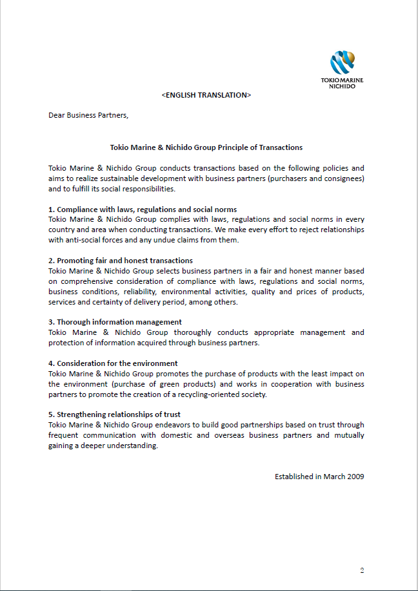
Confidential
Confidential
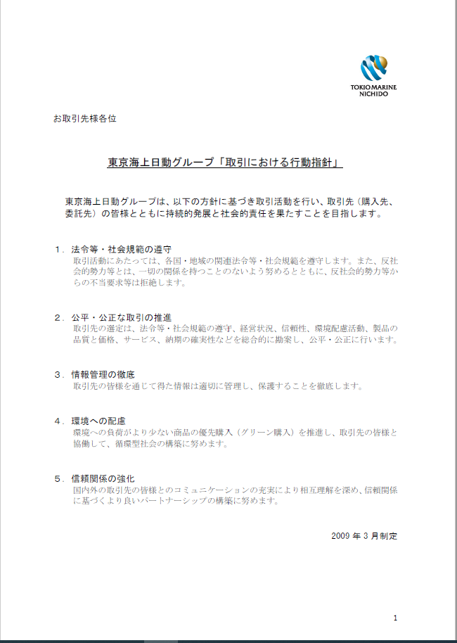
Confidential

